레시피
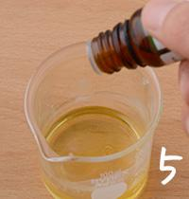
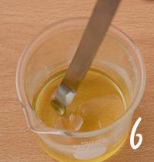
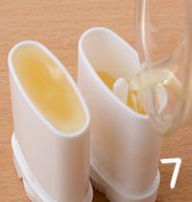
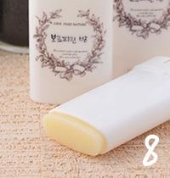
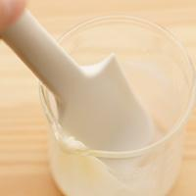
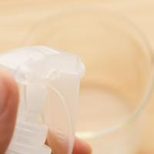
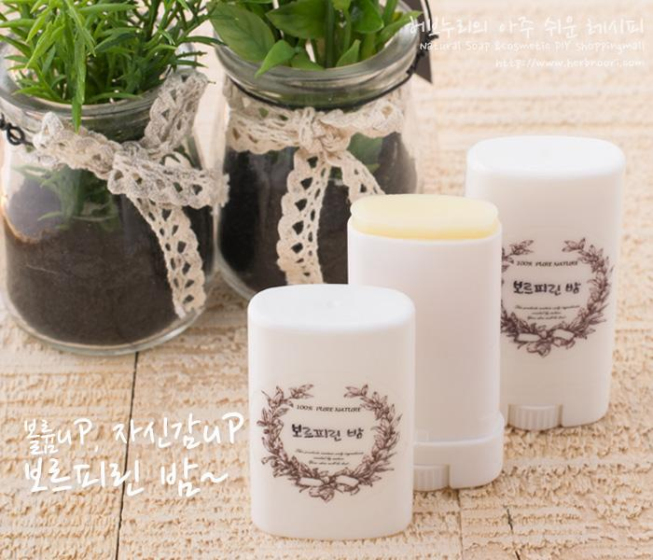
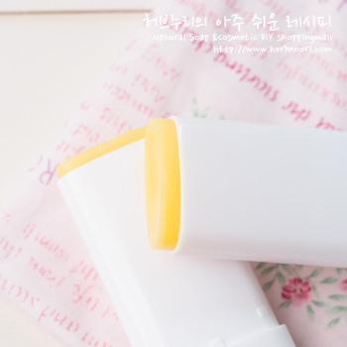
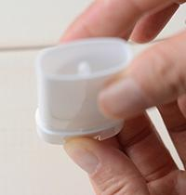
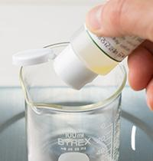
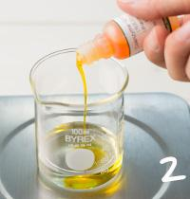
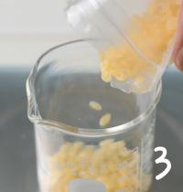
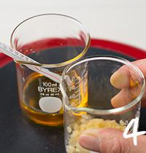
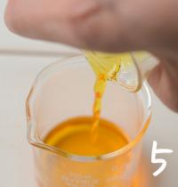
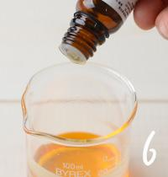
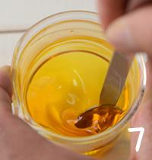
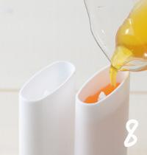
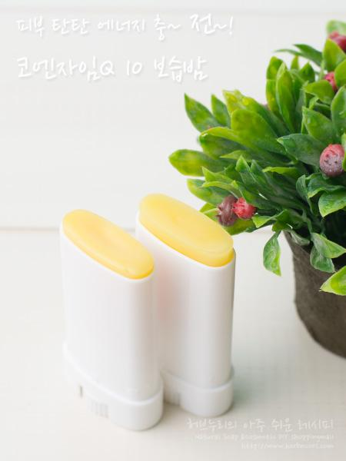
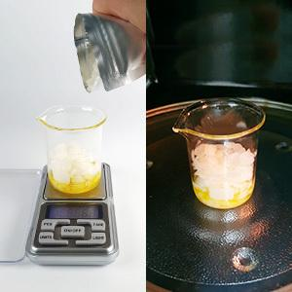
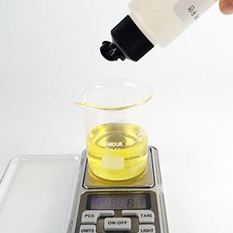
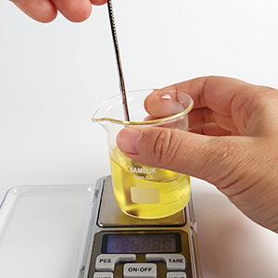
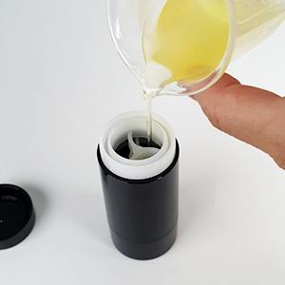
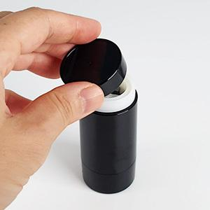
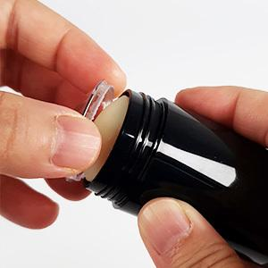
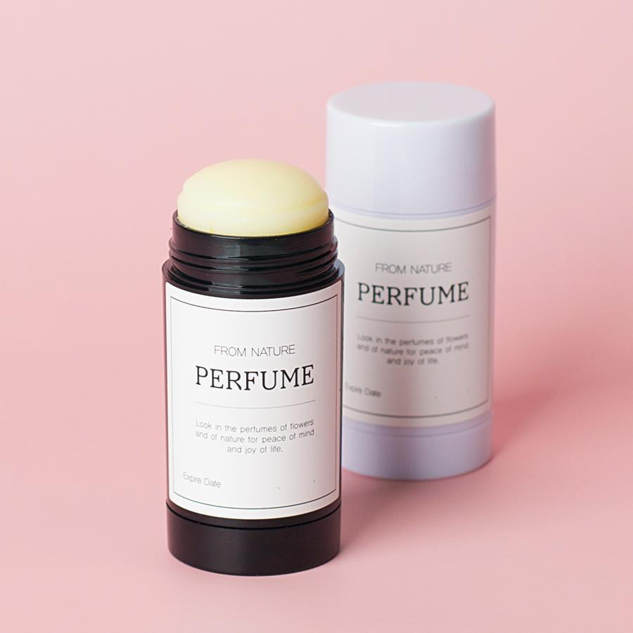
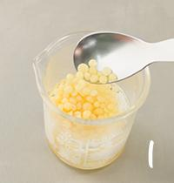
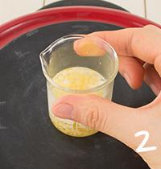
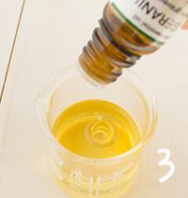
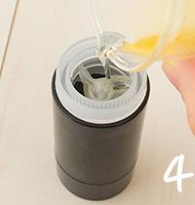
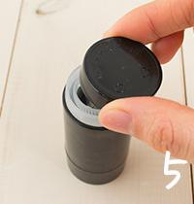
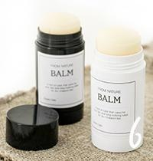
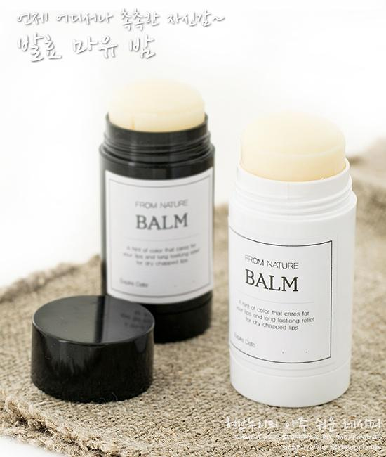
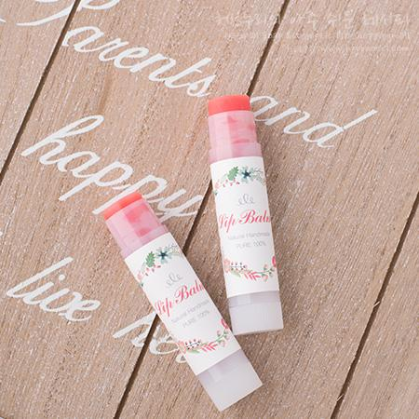
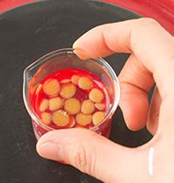
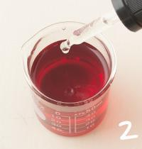
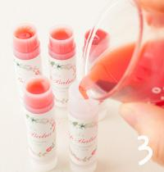
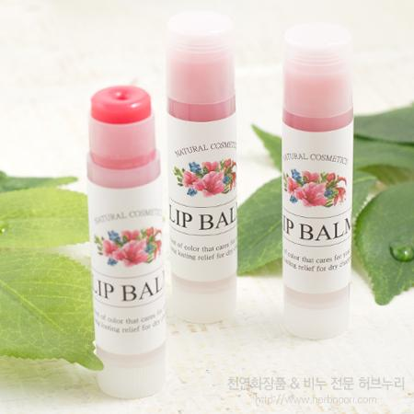
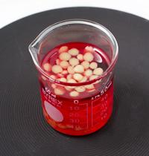
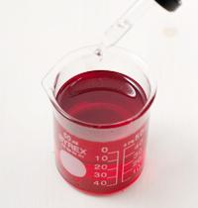
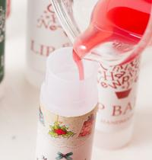
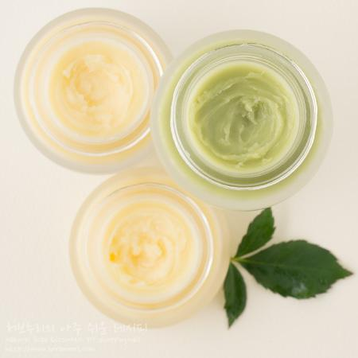
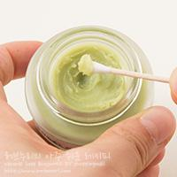
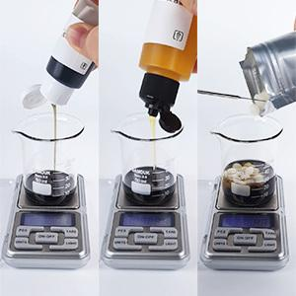
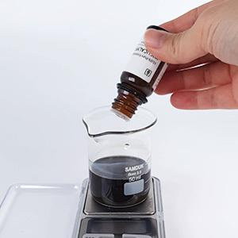
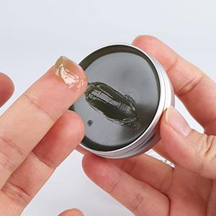
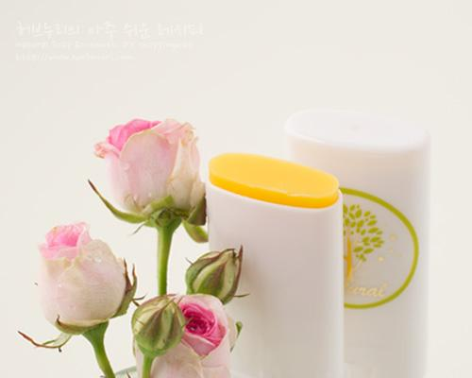
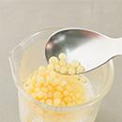
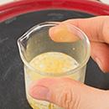
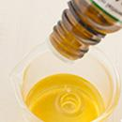
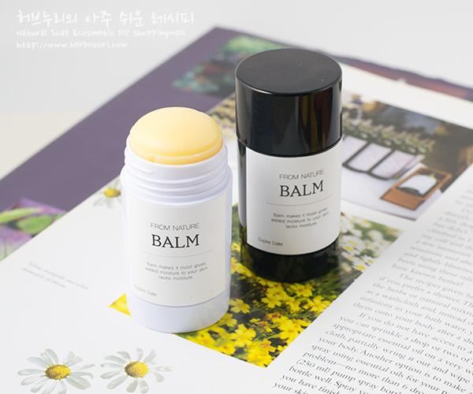

























































━ 밤·살브·연고 골격 치트시트 (이 파일 32종 기준) ━
전형 구성(%): 유상 57~80% · 경화 18~24% · 활성 11~60% · 향 1~3% · 기타 2~7%
자주 쓰는 원료: 칸데릴라왁스×14 · 시어버터×6 · 밀랍×4 · 라벤더에센셜오일×4 · 비즈왁스×4 · 호호바오일×4 · 유기농×3 · 유기농코포아수버터×3
⚠ 이 제형 배합 주의·기본원칙 · 왁스(밀랍·칸데릴라) 비율이 굳기를 결정 — 늘리면 단단, 줄이면 말랑. · 무수 처방 → 방부 불필요, 수분 유입 금지. · 다 녹인 뒤 40~50℃에서 향 투입, 굳으며 수축·기포 가능.
🎨 역할(phase) 읽는 법 — 아래 미니표 '역할' 색상의 뜻
수상 | 물·수용성 베이스. 제형의 대부분을 차지하는 뼈대이고, 수용성 활성·보습제가 여기 녹는다. 예) 정제수, 로즈워터, 알로에워터
유상 | 오일·버터 등 지용성. 피부에 유연·보습막·영양을 주고 발림성·리치함을 결정한다. 예) 호호바오일, 시어버터, 스쿠알란
유화 | 안 섞이는 물과 오일을 하나로 묶는 '다리'. 없으면 분리된다. 양으로 로션↔크림 점도도 좌우. 예) 올리브유화왁스, 몬타노브68
경화 | 왁스·고형. 제형을 굳혀 밤·스틱 형태를 만든다. 비율로 말랑↔단단이 갈린다. 예) 밀랍, 칸데릴라왁스
계면 | 피지·노폐물을 물에 씻겨나가게 하는 세정 성분. 거품·세정력을 담당. 예) 코코베타인, 데실글루코사이드
보습 | 공기·진피의 수분을 끌어와 붙잡는 습윤제. 촉촉함을 유지. 예) 글리세린, 프로판다이올, 솔비톨
활성 | 특정 효능(미백·진정·탄력 등)을 노리는 기능 성분. '이 제품의 컨셉'을 만든다. 예) 나이아신아마이드, 세라마이드, 추출물
향 | 향·아로마(에센셜오일 등). 소량(보통 ≤1%)으로 감성·아로마테라피. 예) 라벤더EO, 네롤리
색소 | 색을 내는 안료·펄. 색조·틴트 제형의 핵심. 예) 마이카, 산화철, 이산화티탄
방부 | 세균·곰팡이 번식을 억제. 물 있는 제형엔 사실상 필수. 예) 1,2-헥산디올, 천연한방보존제
점증/pH | 점도 조절(젤화)과 산도(pH) 조절. 사용감·안정성·방부 효력에 영향. 예) 잔탄검, 카보머, 구연산
기타 | 위 분류에 안 잡힌 것(완제 베이스·충전제 등). 예) 크림베이스, 옥수수전분
📖 배합 기본원리 — 왜 그렇게 하나
Q. 유화는 왜 같은 온도(65~75℃)에서? → 오일상 왁스가 녹아 액체이고 수상도 같은 온도여야 미세하게 섞인다. 온도차가 크면 닿는 순간 왁스가 굳어 알갱이·분리가 생긴다.
Q. 왜 식으며 저어주나 / 핸드블렌더? → 유화 입자를 더 잘고 고르게 쪼개면 분리가 줄고 발림·안정성이 좋아진다. 찬물에 받쳐 식히면 유화가 빨리·안정적으로 잡힌다.
Q. 물 있는 제형은 왜 방부 필수? → 물은 세균·곰팡이의 번식 배지다. 무방부는 수일 내 변질 → 냉장·소량 제조만. 방부력은 실제 챌린지(방부력) 테스트로 확인해야 한다.
Q. 왜 약산성(pH 5~6)? → 건강한 피부는 pH 4.5~5.5. 알칼리는 장벽을 들뜨게 하고, 적정 산성은 방부 효력과 일부 활성(산성 영역) 안정에 유리하다.
Q. 가루(점증·활성)는 왜 미리 분산? → 가루가 물에 닿자마자 겉만 수화돼 '덩어리(fish-eye)'가 진다. 글리세린 등에 미리 적셔 분산하거나 천천히 뿌리며 교반해야 곱게 풀린다.
Q. 무수(오일·밤)는 왜 방부 불필요하지만 물 유입 금지? → 물이 없으면 미생물이 못 큰다. 대신 사용 중 물이 들어가면 그 지점부터 상한다. 산패는 비타민E 등 항산화와 차광·밀폐로 늦춘다.

백지 연고 ↗ 원본
재료 | 용량 | % | 역할 | 특징 | 대체재료
구릿대(백지)오일 | 43g | 82% | 유상 | 얼굴 빛을 부드럽게 · 얼굴을 맑게
멀티밤 왁스 | 9.5g | 18% | 경화 | 경화제 · 밀랍+칸데릴라왁스 | 밀랍
▶ phase 합계(%): 유상 82 · 경화 18
— 상세내용 —
깨끗한 백지장 같은 피부 백지연고 8ml x 8개 / 15ml x 4개 난이도 : 하 소요시간 : 10분 피부타입 : 모든 피부(지성 제외) 가열과정 : 0 보관 장소 : 상온 준비물 : (포켓)저울, 아로마베이스 70(소독용), 비커, 8ml 멀티밤용기 8개(또는 15ml 멀티밤용기 4개) 기본 백지연고 볼륨, 더 미백 백지연고 기미, 검버섯 때문에 고민이라면? 백지연고 만들어보세요! 깨끗하다는 '백'과 그치다는 '지' 백지연고 바르고 잡티 없이 깨끗한 백지장 같은 피부를 만들어보세요. 초 간단! 기본타입 백지연고부터 볼륨과 미백 효과를 더한 업그레이드 버전까지! 모두 안내해드려요! 이 레시피로 골드라인 멀티밤용기(8ml)는 총 8개 만들 수 있어요. 15ml 멀티밤 용기에 담으면 총 4개 분량이 나와요.
— 만들기 —
기본 백지연고 만들기 1. 구릿대(백지)오일을 비커에 넣고 2. 멀티밤왁스도 넣어주세요. 3. 전자렌지에 1분 30초 돌려주세요. 4. 왁스가 완전히 녹도록 저어주세요. 5. 8ml 밤용기 8개에 부어주세요. 6. 완성! 원하는 곳에 수시로 발라주세요. 손에 묻지 않아요. 볼륨, 더 미백 백지연고 만들기 1. 구릿대(백지)오일을 비커에 넣고 2. 멀티밤왁스도 넣어주세요. 3. 전자렌지에 1분 30초 돌려주세요. 4. 왁스가 완전히 녹도록 저어주세요. 5. 보르피린, 알파비사보롤, 에센셜오일을 넣어주세요. 6. 골고루 섞어주세요. 7. 8ml 밤용기 8개에 부어주세요. 8. 완성! 원하는 곳에 수시로 발라주세요. 손에 묻지 않아요.

코코넛 만능밤 ↗ 원본
재료 | 용량 | % | 역할 | 특징 | 대체재료
유기농 / 엑스트라버진 / 코코넛오일 | 43g | 100% | 유상 | 비정제, 유기농 · 라우르산 42%함유(모유에는 6%) · 중쇄사슬 지방산(MCT) · 빠른 흡수, 끈적임 없음 · 달콤한 향 | 포도씨오일, 해바라기오일 등
▶ phase 합계(%): 유상 100
— 상세내용 —
무제 문서 무제 문서 정제 코코넛오일과는 달리 비정제 코코넛오일은 달콤하고 고소한 향이 나는 것이 특징입니다. 또 버진코코넛오일의 주목할 성분은 라우릭산(Lauric Acid)입니다. 라우릭산은 모유에도 들어있어 유아의 소화와 면역력을 높여주는 성분인데 버진코코넛오일에는 라우릭산 함유 비율이 모유와 거의 비슷하며 자연식품 중에서 가장 많이 포함되어있습니다.(44~52%함유) 피부에 발랐을 때 각질을 제거하여 피부를 부드럽고 하고 진피조직을 강화하여 건강하고 탄력있게 가꾸어 줍니다. 핀리핀이나 인도네시아 지역에서는 피부 보호와 각종 피부 질환의 개선과 염증이나 화상의 치료에 사용하여 왔으며 클렌징이나 텐닝오일의 용도로 사용시 중사슬 지방산인 분자구조가 단순해 피부에 빨리 흡수되므로 끈적임이 없습니다.
— 만들기 —
만들기 과정 1. 버진코코넛오일 2. 밀랍을 계량하세요. 3. 녹입니다.(2분 내외) 4. 골고루 섞어주세요. 5. 용기에 붓고 완전히 굳으면 사용하세요. 6. 눈가, 얼굴,입술, 헤어, 바디, 손 등등 간편하게 쓱 사용하세요. 끈적임 없이 바로 흡수됩니다.

아르간♥살브21 [오일] ↗ 원본
재료 | 용량 | % | 역할 | 특징 | 대체재료
유기농 / 아르간오일 | 18g | 73% | 유상 | 아르간나무는 1999년 UNESCO로부터 유용한 세계유산으로 지정되어 보호 받고 있았습니다. · 모로코 남서부 일부 지역에서만 서식하는 아르간나무는 공기 중에 수증기를 빨아들이는 능력이 뛰어나 '사막의 목장'으로 불립니다. 보습을 주는 불포화지방산이 풍부하며 비타민E가 풍부합니다. | 원하는 · 베이스오일




밀랍 | 6g | 24% | 경화 | 벌집 유래, 오일을 단단하게 | 칸데릴라왁스
로즈우드 / 에센셜오일 | 10방울 | 2% | 향 | 장미향이 나는 나무 심지 · 를 수증기추출법으로 추출 · 몸과 마음을 진정, 베이스 노트 | 라벤더 · 로먼캐모마일 등 · 원하는 에센셜오일
▶ phase 합계(%): 유상 73 · 경화 24 · 향 2
— 상세내용 —
어른들이 피부 만병통치약으로 여기던 바셀린이나 호랑이연고의 업그레이드 버전이 살브입니다. 밤이라 불러도 되구요. 하지만 살브라고 부르고 싶네요.. 살브~ 건조한 피부를 살살 달래주는 살~브~. 먼저 소개해드린 퍼퓸살브(자스민,로즈)도 인기있었지만 이번에는 아르간오일을 주재료로한 살브입니다. 인기있는 아르간오일만을 넣어 휴대하기 편하게 밀랍(칸데릴라왁스) 굳힌 밤타입니다. 아르간 애니살브21의 이름은 언제 어디서나 간편하게 휴대할 수 있고 21가지 용도로 사용할 수 있기 때문에 붙여진 이름입니다. 21가지 용도를 살펴볼까요. 1.건조할 때 얼굴에 올라온 각질케어 2.윤기나는 눈썹정돈 및 영양공급 3.4계절 내내 촉촉하게 입술 보호 4.코, 입가 주변 하얗게 튼 곳을 촉촉하게 5.부슬부슬 갈라진 머리 끝을 촉촉하게, 영양공급 6. 미스트 뿌린 후 덧 발라주면 촉촉함이 오래 7.BB크림, 파운데이션과 섞어 바르면 꿀광피부 8.촉촉하고 예쁜 손끝, 큐티클 관리 9.핸드로션 대용 10.건조하기 쉬운 손발에 크림+밤+랩핑으로 스페셜케어 11.팔꿈치를 매끈하게 12.딱딱하게 굳은 살을 부드럽게
13.갈라지고 건조한 발꿈치 각질케어 14.발 마사지할때 15.매일 아침 거슬리는 잔머리, 곱슬머리 정돈 16.로션,크림에 섞어서 더 촉촉하게 17.헤어 팩과 섞어서 사용 18.메이크업 마무리 단계에서 건조한 부위에 가볍게 눌러주듯 발라 유수분 발란스조절 19.편안한 향취 20.제모 후 자극 받은 피부에 21.욕실에 놓고 세안 후 바로 사용해 3초 보습 시중에 유명한 로즈**살브의 경우 페트롤라툼(바세린)을 베이스로 사용합니다. 특유의 끈적함이 있는데요. 베이스로 사용되는 바세린은 잘 아시겠지만 석유유래 보습성분입니다. 미네럴오일처럼 영양은 없고 수분증발만 막아주는 성분입니다. 합성향에 합성색소까지 함유하고 있습니다. 작년에는 금지색소를 사용해서 전량 회수명령을 받고 판매도 금지되기도 했어요. 직접 만들기하시면 안심하고 사용할 수 있어요. 올 겨울은 유기농 아르간오일로 만든 아르간 애니살브 21로 건조한 피부를 달래주세요.
— 만들기 —
초정밀 만들기과정 1.오일과 밀랍을 계량해 녹이세요. 2. 다 녹으면 원하는 에센셜오일을 떨어뜨려주시구요. 3. 골고루 섞어주세요. 4.소독된 용기에 부어주세요. 굳으면 완성. [주의사항 도구 청소하는 방법] 사용한 용기와 도구들은 물로 씻지마세요. 다시 한번 녹여서 알뜰주걱으로 알뜰하게 긁어서 용기에 담고 마른 휴지로 닦아주세요. 그런 후에 에탄올을 뿌리고 닦아주세요. 필요에 따라 물세척합니다.

진정 자운살브(밤) ↗ 원본
재료 | 용량 | % | 역할 | 특징 | 대체재료
유기농코포아수버터 | 20g | 82% | 유상 | 코포아수는 코코아와는 사촌격이지만 보다 부드럽고 크림같은 점도를 가집니다. 수분흡수율이 440%로 라놀린이나 다른 식물유래버터류에 월등히 높습니다. 유화안정도에도 효과. | 버터류. |  |  |  | 
자운유 | 4g | 16% | 유상 | 자초, 당귀 ,감초, 감국, 금은화, 진피, 유근피, 황금 오일 담궈 유효성분을 우린 것. 진정, 보습, 각종 트러블에 효과적.
라벤더에센셜오일 | 6방울 | 1% | 향 | 허브의 여왕, 진정,재생 | 로먼캐모마일에센셜오일
▶ phase 합계(%): 유상 99 · 향 1
— 상세내용 —
얼마 전에 보니 모 화장품 브랜드에서 자운밤을 만들었더라구요. 소개글에도 '예로부터 각종 피부 타입에 효과가 좋다고 전해져, 현대에는 주부들이 직접 만들고 사용하는 만능 보습제로 잘 알려져 있는 ..........' 허브누리에서도 자운고는 인기레시피인데 자운고가 대세인가봐요^^ 자운유는... 자초와 당귀를 기본으로 감초, 감국, 금은화, 진피, 유근피, 황금 약재를 오일에 담궈 유효성분을 우려내서 오일의 보습효과에 각각의 약재효능을 더한 것입니다. 또 어른들이 피부 만병통치약으로 여기던 바셀린이나 호랑이연고의 업그레이드 버전이 살브입니다. 밤이라 불러도 되구요. 하지만 살브라고 부르고 싶네요.. 오~~살브~ 건조한 피부를 살살 달래주는 살~브~. 오늘은 기존 자운고가 벌레물린 곳, 아토피, 각종 피부트러블 등에 사용하는 약리효과에 초점을 맞춘 것이라면 민감성 피부의 보습, 진정에 초점을 맞춘 레시피가 되겠네요. 자운살브의 용도는 아르간 살브21과 같습니다. (과히 만능이라 불리울만 합니다. ) 참고로 올립니다.
— 만들기 —
1.건조할 때 얼굴에 올라온 각질케어 2.윤기나는 눈썹정돈 및 영양공급 3.4계절 내내 촉촉하게 입술 보호 4.코, 입가 주변 하얗게 튼 곳을 촉촉하게 5.부슬부슬 갈라진 머리 끝을 촉촉하게, 영양공급 6. 미스트 뿌린 후 덧 발라주면 촉촉함이 오래 7.BB크림, 파운데이션과 섞어 바르면 꿀광피부 8.촉촉하고 예쁜 손끝, 큐티클 관리 9.핸드로션 대용 10.건조하기 쉬운 손발에 크림+밤+랩핑으로 스페셜케어 11.팔꿈치를 매끈하게 12.딱딱하게 굳은 살을 부드럽게 13.갈라지고 건조한 발꿈치 각질케어 14.발 마사지할때 15.매일 아침 거슬리는 잔머리, 곱슬머리 정돈 16.로션,크림에 섞어서 더 촉촉하게 17.헤어 팩과 섞어서 사용 18.메이크업 마무리 단계에서 건조한 부위에 가볍게 눌러주듯 발라 유수분 발란스조절 19.편안한 향취 20.제모 후 자극 받은 피부에 21.욕실에 놓고 세안 후 바로 사용해 3초 보습 + 남자들 구레나룻이 지저분할 때, 새신을 신을 때 뒤꿈치,

임산부 튼살 방지용 마사지 오일/크림 대용 올 겨울은 보습에 좋은 코포아수버터와 8가지 약재성분 진~하게 우려낸 자운유로 만든 자운살브로 건조한 피부를 달래주세요. 만들기과정* 1.자운유와 버터를 녹이세요. 2. 다 녹으면 원하는 에센셜오일을 떨어뜨려주시구요. 3. 골고루 섞어주세요. 4.소독된 용기에 부어주세요. 굳으면 완성.

망고립버터 [유연제(오일)] ↗ 원본
재료 | 용량 | % | 역할 | 특징 | 대체재료
아보카도오일 | 10g | 22% | 유상 | 아보카도과육에서 채취, 비타민풍부, 건성노화 피부에 효과 | 붉은 색을 원하면 자초인퓨즈오일사용, 호호바, 마카다미아넛, 동백, 햄프 베이스오일 등등
피마자오일 | 20g | 43% | 유상 | 아주까리열매압착 후 얻어짐. 끈끈한 오일 입술제품 사용시 촉촉함이 오래 | 비타민E를 피마자오일양 중 일부로 대체
망고버터 | 8g | 17% | 유상 | 망고씨에서채취, 다른오일에 비해 보습효과탁월 | 버터류 대체가능, 알로에버터, 시어버터, 코코아버터 등...
칸데릴라왁스 | 8g | 17% | 경화 | 칸데릴라나무에서 채취 식물성 천연경화제, 오일 대비 20% | 밀랍
딸기플레이버오일 | 5-10방울이상 | 1% | 향 | 딸기식향, 프러그런스오일과는 달리 먹을 수 있는 입술제품사용 | 체리향을 비롯 원하는 플레이버오일,아로마오일 원하는 향
▶ phase 합계(%): 유상 82 · 경화 17 · 향 1
— 상세내용 —
★마무리하실 때 전체 재료는 오일로 이루어져 있어서 물로 씻지마세요. 용기를 다시 살짝 데워서 휴지로 닦아내고 에탄올을 뿌리고 닦아내세요.
— 만들기 —
만들기 방법 1~4. 아보카도, 피마자, 망고버터, 칸데릴라왁스를 계량하세요 5. 저어주면서 데워주세요. 다 녹았으면 50도정도로 식혀주세요. 6. 그 동안 담을 용기에 스티커를 미리 붙여놓으세요. (용기에 붓다가 용기에 오일이 묻으면 스티커가 붙지않아요.) 7. 딸기향을 넣어주세요. 딸기향은 5~10방울 떨어뜨린 후 입술에 직접 발라보시거나 손등에 문질러 향을 맡아보세요. 기호에 맞게 더 넣어주셔도 된답니다. 잘 섞어서 용기에 담으면 완성!

타마누 매직~살브 [오일] ↗ 원본
재료 | 용량 | % | 역할 | 특징 | 대체재료
비정제 / 타마누오일 | 18g | 72% | 유상 | 타마누오일은 현지어로 아티(Ati)라는 나무 열매 속 씨를 건조해서 분리합니다. · 만 살구와 같은 형태로 씨를 가지고 있습니다. 평균적으로 타마누 나무는 일년에 100킬로의 열매를 생산하고, 여기서 10킬로의 오일이 추출됩니다. · 타히티와 폴리네시아인들은 이 오일을 · 뜨거운 햇볕, 높은 습도 그리고 소금기 섞인 바다 바람으로부터 피부를 보호하기 위해 사용했습니다. · 원주민들 사이에서 타마누오일이 신이 나뭇가지 사이에 숨겨놓은 '자연의 신성한 선물' 로 여겨지고 있습니다. · 타마누오일은 소량의 칼로필릭산(지방산)과 칼로필로라이드라는 비스테로이드성 항염성분을 함유하고 있습니다. 타마누오일의 탁월한 스킨케어효능은 바로 이 성분에서 기인합니다.
(유기농)밀랍 | 6g | 24% | 경화 | 벌집 유래, 오일을 단단하게 | 칸데릴라왁스
유칼립투스 / 에센셜오일 | 10방울 | 2% | 향 | 유칼립투스 잎에서 추출,기관지계통, 피브트러블 등 | 피부상태에 따라 티트리, 라벤더, 프랑킨센스 등
레몬에센셜오일 | 10방울 | 2% | 향 | 레몬껍질 압착 추출 | 만다린오일, 버가못FCF 등
▶ phase 합계(%): 유상 72 · 경화 24 · 향 4
— 상세내용 —
타마누오일은 현지어로 아티(Ati)라는 나무 열매 속 씨를 건조해서 분리합니다. 살구와 같은 형태로 씨를 가지고 있습니다. 평균적으로 타마누나무는 일년에 100킬로의 열매를 생산하고 여기서 10킬로의 오일이 추출됩니다. 타히티와 폴리네시아인들은 이 오일을 뜨거운 햇볕, 높은 습도 그리고 소금기 섞인 바다 바람으로부터 피부를 보호하기 위해 사용했습니다. 원주민들 사이에서 타마누오일이 신이 나뭇가지 사이에 숨겨놓은 '자연의 신성한 선물' 로 여겨지고 있습니다. 타마누오일은 소량의 칼로필릭산(지방산)과 칼로필로라이드라는 비스테로이드성 항염성분을 함유하고 있습니다. 타마누오일의 탁월한 스킨케어효능은 바로 이 성분에서 기인합니다. 타마누 연고, 타마누 로션 등이 트러블피부에 특히 인기가 많았는데 타마누살브를 소개드립니다. 또 살브라는 용어는 어른들이 피부 만병통치약으로 여기던 바셀린이나 호랑이연고의 업그레이드 버전입니다. ' 밤'이라 불러도 되구요. 하지만 살브라고 부르고 싶네요.. 살브~ 건조하고 피부트러블을 살살 달래주는 살~브~. 타마누 매직 살브의 용도는 아르간 살브21과 같습니다. 참고로 올립니다.
— 만들기 —
1.건조할 때 얼굴에 올라온 각질케어 2.윤기나는 눈썹정돈 및 영양공급 3.4계절 내내 촉촉하게 입술 보호 4.코, 입가 주변 하얗게 튼 곳을 촉촉하게 5.부슬부슬 갈라진 머리 끝을 촉촉하게, 영양공급 6. 미스트 뿌린 후 덧 발라주면 촉촉함이 오래 7.BB크림, 파운데이션과 섞어 바르면 꿀광피부 8.촉촉하고 예쁜 손끝, 큐티클 관리 9.핸드로션 대용 10.건조하기 쉬운 손발에 크림+밤+랩핑으로 스페셜케어 11.팔꿈치를 매끈하게 12.딱딱하게 굳은 살을 부드럽게 13.갈라지고 건조한 발꿈치 각질케어 14.발 마사지할때 15.매일 아침 거슬리는 잔머리, 곱슬머리 정돈 16.로션,크림에 섞어서 더 촉촉하게 17.헤어 팩과 섞어서 사용 18.메이크업 마무리 단계에서 건조한 부위에 가볍게 눌러주듯 발라 유수분 발란스조절 19.편안한 향취 20.제모 후 자극 받은 피부에 21.욕실에 놓고 세안 후 바로 사용해 3초 보습 + 22. 각종피부트러블, 벌레물린 곳 +
남자들 구레나룻이 지저분할 때, 새신을 신을 때 뒤꿈치, 임산부 튼살 방지용 마사지 오일/크림 대용 언제 어디서나 타마누오일의 매직을 경험하세요. ㅎㅎㅎㅎ 만들기과정* 1.타마누오일과 (유기농)밀랍을 녹이세요. 2. 다 녹으면 원하는 에센셜오일을 떨어뜨려주시구요. 3. 골고루 섞어주세요. 4.소독된 용기에 부어주세요. 굳으면 완성.

보르피린 동안 밤 [오일] ↗ 원본
재료 | 용량 | % | 역할 | 특징 | 대체재료
아르간오일 | 10g | 36% | 유상 | 모로코 남서부 일부 지역에서만 서식하는 아르간나무는 공기 중에 수증기를 빨아들이는 능력이 뛰어나 '사막의 목장'으로 불립니다. 보습을 주는 불포화지방산이 풍부하며 비타민E가 풍부합니다 | 로즈힙오일 등 원하는 · 베이스오일 |  |  |  | 
(유기농) / 마카다이마넛오일 | 10g | 36% | 유상 | 피지성분과 비슷한 팔마토렉익산이 풍부. 건성노화 피부에 사용, 가벼운 사용감, 쉽게산패하지 않아 보존성 좋음, 빠른 흡수성과 우수한 보존력 | 원하는 오일
보르피린 | 3g | 11% | 활성 | 지모추출물(지용성), 프랑스 세더마사. 지방세포 활성을 도와줌 | 10 g(10%)을 원한다면 로즈워터를 5g 줄여서 40g이 되도록 해주세요.
칸데릴라왁스 | 5g | 18% | 경화 | 경화제, 칸데릴라식물의 왁스 | 밀랍
네롤리 에센셜오일 | 3방울 | 1% | 향 | 오렌지꽃오일, 수증기 증류법으로 추출, 고농축, 민감, 노화피부에 사용 | 로즈, 자스민에센셜오일 등
▶ phase 합계(%): 유상 71 · 경화 18 · 활성 11 · 향 1
— 만들기 —
만들기과정 [미리준비] 밤용기를 소독하시고 스티커를 미리 붙여놓으세요. 완성된 밤을 용기에 붓다가 묻으면 스티커가 붙지 않는 경우가 있어요. 1.1번 재료를 계량합니다. 2. 아르간, (유기농)마카다이나넛오일, 보르피린 3. 칸데릴라왁스를 계량하세요. 4. 녹여주세요. (핫플레이트, 전자렌지, 중탕 등을 이용해 녹여주세요.) 5. 다 녹으면 2번 재료를 넣고 6.섞어주세요 . 7. 용기에 부으면 완성. 8.완전히 굳을 때까지 참았다가^^ 밑부분을 돌려 올려주세요. 참아~~요. 이마, 볼, 바디 등에 사용하세요. 물기가 있을 때 바르면 촉촉함이 오래갑니다. [주의사항 도구 청소하는 방법] 사용한 용기와 도구들은 물로 씻지마세요. 다시 한번 녹여서 알뜰주걱으로 알뜰하게 긁어서 용기에 담고 마른 휴지로 닦아주세요. 그런 후에 에탄올을 뿌리고 닦아주세요 .



코엔자임큐텐 보습밤 [오일] ↗ 원본
재료 | 용량 | % | 역할 | 특징 | 대체재료
아르간오일 | 20g | 71% | 유상 | 보습을 주는 불포화지방산이 풍부하며 · 비타민E가 풍부 | 발효 마유 · 올리브오일, 포도씨오일 등 식물성 오일 등
코엔자임큐텐 / (지용성) | 3g | 11% | 활성 | 지용성, 유비퀴논, 비타민 Q 라고 불림. · 심장, 피부 표피에 많은 양 · 20대를 기준으로 줄어듬. 전체 양의 10%처방. | 콜라겐,플라센타
비즈왁스 | 5g | 18% | 경화 | 경화제, 벌집에서 채취. 오일을 단단하게 굳게 만드는 역할. | 유기농 비즈왁스, 칸데릴라왁스
로즈제라늄 / 에센셜오일 | 3방울~5방울 | 1% | 향 | 장미향이 나는 제라늄, 심신 · 균형의 오일. · 민감, 노화피부에 사용 | 라벤더에센셜오일, 로즈, 자스민에센셜오일 등
▶ phase 합계(%): 유상 71 · 경화 18 · 활성 11 · 향 1
— 상세내용 —
탄탄 피부에너지 ~ 코엔자임큐텐 보습밤 은 코엔자임큐텐 10% 함유되어 있습니다. 스틱타입이라 위생적이고 휴대가 편합니다. 피부에 부족한 코엔자임큐텐을 충전하여 피부결을 탄탄하고 건강하게 만들어 보세요. -------------------------------------------------------------------------------- 코엔자임Q 10도 의학계의 다른 놀라운 혁신이나 발견과 마찬가지로 우연히 발견되었습니다 . 이야기는 1957년으로 거슬러 올라갑니다. 위스콘신대학에서 미토콘드리아의 에너지 변환 과정에서 격차를 해소할 수 있는 비타민을 찾고 실험을 있을 때였습니다. 연구진 중 생화학자 프레더릭 크레인 교수가 소의 심장을 가지고 연구를 하던 중 냉장고에 넣고 며칠 후 열어보니 소의 심장에 생겨난 ' 주황색 물질' 을 발견하게 되었다고 합니다. 주황 결정을 추출하고 퀴논(에너지변환과 관련된 속성의 유기 화합물의 일종)이라는 것을 확신했습니다. 그래서 당시 선도적인 생화학자인 Karl Folkers 에게 주황색 물질의 샘플을 보냈고 매우 중요한 연결고리로 판명받았습니다. 이후 지속적인 연구를 통해 대량 생산이 가능했고 세포 내에서의 작용원리를 입증한 영국 과학자 피터 미셸은 노벨상을 받았습니다. ------------------------------------------- 사람이 생명이 유지 되기 위해서는 세포 에너지인 ATP가 필요한데 ATP는 생체 에너지 공장인
약 100조에 달하는 세포는 기능을 하려면 충분한 ATP(아데노신 3 인산) 공급이 필요합니다. 코엔자임큐텐은 에너지를 생산하는 Kreb cycle의 마지막 전자전달단계에서 항산화 작용을 발휘하면서 ATP를 생성시킵니다. 사람의 몸이 필요로 하는 에너지의 95%가 이 경로를 통해 생성된다고 하네요. 우리 몸 탄탄 에너지 코엔자임Q 10 입니다. 또 코엔자임 Q10은 20대를 지나면서 서서히 세포 내에서 그 양이 점점 줄어들어 세포 기능이 약화되고 전처럼 빨리 재생되지 못하여 이로 인해 점차 노화현상이 나타나게 됩니다. 실제 60대는 20대의 1/3정도 수준으로 떨어진다고 합니다. 사용하는 방법입니다. 1. 건조할 때 얼굴에 올라온 각질케어 2. 윤기나는 눈썹정돈 및 영양공급 3. 4계절 내내 촉촉하게 입술 보호 4. 코, 입가 주변 하얗게 튼 곳을 촉촉하게 5. 부슬부슬 갈라진 머리 끝을 촉촉하게, 영양공급 6. 미스트 뿌린 후 덧 발라주면 촉촉함이 오래 7. BB크림, 파운데이션과 섞어 바르면 꿀광피부 8. 촉촉하고 예쁜 손끝, 큐티클 관리 9. 핸드로션 대용 10. 건조하기 쉬운 손발에 크림+밤+랩핑으로 스페셜케어 11. 팔꿈치를 매끈하게 12. 딱딱하게 굳은 살을 부드럽게 13. 갈라지고 건조한 발꿈치 각질케어 14. 발 마사지할때 15. 매일 아침 거슬리는 잔머리, 곱슬머리 정돈 16. 로션,크림에 섞어서 더 촉촉하게 17. 헤어 팩과 섞어서 사용 18. 메이크업 마무리 단계에서 건조한 부위에 가볍게 눌러주듯 발라 유수분 발란스조절 19. 편안한 향취 20. 제모 후 자극 받은 피부에 21. 욕실에 놓고 세안 후 바로 사용해 3초 보습 |  |  |  |  |  | 
— 만들기 —
만들기과정 -식물성 오일, 큐텐, 비즈왁스를 계량 후 비즈왁스가 녹으면 에센셜오일을 넣어도 되지만 전체적으로 온도가 높을 듯해 다른 방법를 안내해드려요. 우선 용기 2개를 이용해 비즈왁스만 따로 녹인 후 60℃ 정도로 데운 오일을 섞은 후 에센셜오일을 넣는 방법을 안내합니다. 만들기 go go~ [준비 ] 미리 용기 밑부분을 돌려서 용기 속 받침대가 제일 아래로 가도록 해주세요. 1.비커에 오일을 계량합니다. 2. 같은 비커에 코엔자임큐텐(지용성)을 계량하세요. 3. 다른 비커에 비즈왁스(밀랍)만 계량합니다. 4. 녹여주세요. (핫플레이트, 전자렌지 등을 이용해 녹여주세요.) 이때 비즈왁스를 녹이는 용기 체로 흔들어서 녹여주세요. 스푼으로 녹이면 여기저기 왁스가 발리고 바로 굳습니다. 오일은 60℃정도면 되구요. 5. 코엔자임큐텐과 아르간오일을 비즈왁스쪽으로 부어주세요. 6.에센셜오일을 떨어뜨려주세요 . 7. 골고루 섞어주세요. 혹 부분적으로 굳으면 살짝 데워주세요. 8.용기에 부어주세요. 완전히 굳을 때까지 참았다가^^ 밑부분을 돌려 올려주세요. (냉장고 추천합니다.) [주의사항 도구 청소하는 방법] 사용한 용기와 도구들은 물로 씻지마세요. 다시 한번 녹여서 알뜰주걱으로 알뜰하게 긁어서 용기에 담고 마른 휴지로 닦아주세요. 그런 후에 에탄올을 뿌리고 닦아주세요 .

고체 향수 ↗ 원본
재료 | 용량 | % | 역할 | 특징 | 대체재료
유기농 호호바오일(골든) | 5g | 17% | 유상 | 사람 피지성분과 비슷 · 가벼운 오일 | 정제호호바오일
유기농 코포아수버터 | 12g | 40% | 유상 | 고보습, 식물성 버터 | 버터류
(정제) 밀랍 | 11g | 37% | 경화 | 흰색, 정제라 특이취가 없음 | 비정제 밀랍, 칸데릴라왁스 가능하지만 특이색이 있음
끌로에 우먼 | 2g | 7% | 기타 | 프탈레이트 프리 | 원하는 향이나 에센셜오일
▶ phase 합계(%): 유상 57 · 경화 37 · 기타 7
— 상세내용 —
처음부터 끝까지 은은한 향~ 알콜이 없고 식물성 오일과 밀랍으로 만들어 보습 효과가 있는 매료 고체 향수 (30g) 난이도 : 하 소요시간 : 10분 굳는시간 : 30분 효능 : 두피강화, 각질정화 가열과정 : 0 사용기간 : 6개월~1년 보관 장소 : 상온 준비물 : (포켓)저울, 50ml 비커, 계량 스푼, 30ml 화이트/블랙 라운드 밤 용기 1개 고체이기 때문에 휴대하기 좋습니다. 천연오일, 밀랍, 향으로 만들어 향이 약해졌거나 건조할 때마다 어디든 바를 수 있습니다. 롤온의 오일리함이 부담스럽거나 액체 향수처럼 공기 중에 낭비되는 향이 아깝다면 고체 향수를 선택해보세요. [사용하는 방법] 1.손목이나 귀 뒤쪽 등맥박이 뛰는 곳에 충분히 문질러주세요. (향의 입자가 고체 타입으로 응축되어 있기 때문에 많이 문지를 수록 발향이 잘되며 액체 향수보다 강하지 않지만 처음부터 끝까지 은은한 향을 지닐 수 있습니다.) 2.긴 머리인 경우 모발 끝부분에 바르면 피부에 직접 바르는 것보다 향이 더 강하고 오래 유지됩니다.
정전기 방지와 보습효과도 있습니다.
— 만들기 —
로즈마리 샴푸 만들기 1. 향을 제외한 모든 재료를 계량하고 녹입니다. 2. 향을 넣고 3. 골고루 섞어주세요. 4. 라운드 밤 용기 뒷부분으로 내용물을 붓습니다. 5. 바닥 뚜껑을 '눌러서' 닫습니다. 15분정도 두었다가 10분 정도 냉동실 넣어두세요. 상단 속뚜껑과 내용물이 매끈하게 분리되게 하기 위함입니다. 6. 꺼내서 뒤집어 속/겉뚜껑을 열고 사용하세요. 스티커 붙이고 사용하면 됩니다.

발효 마유 밤 [1] ↗ 원본
재료 | 용량 | % | 역할 | 특징 | 대체재료
발효 마유 | 17g | 60% | 활성 | 제주산 발효 마유 · 마유 중 비중이 가벼운 부분 · 팔마톨레익산 등 불포화지방산 풍부 | 마유크림인데 마유가 없으면 앙꼬없는 찐빵, 팥없는 붕어빵^^;
유기농 코포아수버터 | 6g | 21% | 유상 | 버터, 고보습 | 다른 버터류나 · 원하는 · 식물성오일
칸데릴라왁스 | 5g | 18% | 경화 | 단단하게. 식물성 왁스 | 밀랍
로즈 제라늄 EO | 5방울 | 1% | 향 | 장미향이 나는 제라늄 에센셜오일 · 모든 피부 | 원하는 · 에센셜오일
▶ phase 합계(%): 유상 21 · 경화 18 · 활성 60 · 향 1
— 상세내용 —
허브누리 발효 마유는 발효 정제시 비중이 가벼운 최상위 20% 오일만을 이용한 액상 상태의 프리미엄 오일입니다. 발효 마유는 약간 점성이 있는 오일입니다. 올리브오일 정도의 점성이 있지만 사용시 끈적임이 없고 빠른 흡수력, 오래가는 보습력을 자랑합니다. 이번에는 휴대하면서 간편하게 사용이 가능한 마유밤을 안내해드립니다. 초정밀 과정
— 만들기 —
1. 1번 재료를 모두 계량한 후 2. 녹여주세요. Tip. 용기채로 흔들어 주면서 코포아수버터와 칸데릴라왁스가 녹아 투명해지면 바로 꺼내주세요. 3. 로즈 제라늄EO을 첨가한 후 잘 섞어주세요. 4. 용기 뒷면 입구에 내용물을 붓고 완전히 굳으면 냉동실에 10~20분 정도 넣어두세요. 5. 냉동실에서 꺼낸 후 뚜껑을 눌러서 닫은 후 뒤집어서 겉/속뚜껑을 열고 사용하세요. 매끈하게 속뚜껑과 내용물이 분리됩니다. 6. 스티커 붙이면 완성 . |  |  |  |  |  |  |  |  | 

꽃보다 볼륨립밤 [1] ↗ 원본
재료 | 용량 | % | 역할 | 특징 | 대체재료
자초오일 | 12g | 42% | 유상 | 자초근을 호호바,해바라기,비타민E에 인퓨즈한 오일, 붉은 색 | 자운고 오일
발효동백오일 | 7g | 25% | 활성 | 동백씨 발효 추출, 보습 | 연핑크색 원하면 · 발효동백오일 84g · 자초오일 6g 로 대체
칸데릴라왁스 | 6g | 21% | 경화 | 칸데릴라에서 채취,식물성 왁스, 경화제 | 밀랍
보르피린 | 3g | 11% | 활성 | 지모추출물, 프랑스 세더마사 특허, 지방 증식 | 10 g(10%)을 원한다면 로즈워터를 5g 줄여서 40g이 되도록 해주세요.
딸기플레이버오일 | 10방울 | 2% | 향 | 향 | 원하는 향
▶ phase 합계(%): 유상 42 · 경화 21 · 활성 35 · 향 2
— 상세내용 —
아시아 지역에 자생하는 '지모'라는 식물은 지방 활성화 성분을 가지고 있습니다. 프랑스 세더마사는 하이드로제네이티드 폴리이소부텐과 지모추출물를 배합하여 만들었습니다. 지모 추출물(지용성)을 만들었고 이렇게 개발한 원료를 '보르피린'이라 명하고 지금은 전세계적으로 화장품 사용되고 있습니다. 자초오일과 보르피린을 배합해 립제품 만들기를 안내해드립니다. 버터류를 사용하지 않아 비교적 가볍게 사용할 수 있습니다. 보르피린 립밤으로 촉촉함과 볼륨있는 입술에 도전해보세요. 초정밀 과정 |  |  |  |  |  |  |  | 
— 만들기 —
1.소독된 비커에 1번 재료들을 계량한 후 가열해 왁스를 녹입니다. 2. 다 녹은 1번에 보르피린과 향을 넣고섞어주세요. 3. 용기에 붓고 굳으면 완성.

딸기 자초 립밤 (라이트) [1] ↗ 원본
재료 | 용량 | % | 역할 | 특징 | 대체재료
자초 인퓨즈 오일 | 12g | 24% | 활성 | 자초근을 호호바, 해바라기,비타민E에 인퓨즈한 오일 · 붉은 색 | 자운고 오일
피마자오일 | 20g | 40% | 유상 | 오래가는 보습오일, 끈적함 | 비타민E를 피마자오일양 중 일부로 대체

아몬드오일 | 7.7g | 15% | 유상 | 보습, 모든 피부 | 호호바, 해바라기, 동백오일등
비타민E | 0.3g | 1% | 활성 | 노화예방, 탄력도움 · 산화방지제 | 카렌듈라,달맞이오일 · 보리지오일,동백오일 · 호호바오일 등
칸데릴라왁스 | 9g | 18% | 경화 | 식물성 왁스, 경화제 | 밀랍
딸기플레이버오일 | 20방울 | 2% | 향 | 유기농 인증, 천연 딸기향 | 원하는 향
▶ phase 합계(%): 유상 55 · 경화 18 · 활성 25 · 향 2
— 상세내용 —
건조하고 차가운 바람이 부는 겨울이 왔어요. 이럴땐 립밤이 필수인데요. 건조한 겨울철 입술이 잘 갈라지고 찢어지는 분들이라면 자초 딸기 립밤이 딱입니다. 기존 자초딸기립밤은 허브누리 인기 레시피입니다. 좀 더 가볍게 촉촉한 립밤을 만들기 위해 버터류를 뺐습니다. 가볍고 오래가는 촉촉함~ 딸기자초립밤. 만들기 과정 *용기와 도구는 70% 알코올로 소독해주세요.
— 만들기 —
1. 소독된 비커에 1번 재료들을 계량한후 가열해 왁스를 녹입니다. 2. 다 녹은 1번에 향을 넣고 섞어주세요. 3. 용기에 붓고 굳으면 완성.

코 시원한 연고(비염) [베이스] ↗ 원본
재료 | 용량 | % | 역할 | 특징 | 대체재료
카렌듈라인퓨즈오일 | 10g | 42% | 활성 | 금잔화오일을 호호바오일에 담궈 유효성분을 추출함. 보습효과 +진정, 항**효과 등 | 아르간, 로즈힙 등..
유기농 타마누오일 | 9g | 38% | 유상 | 레진함유, 진한 녹색을 띄지만 놀라운 흡수력, 특정의 성분 피부트러블 효과에 탁월 | 캐모마일오일
밀랍 | 5g | 21% | 경화 | 경화제 | 칸데릴라왁스
▶ phase 합계(%): 유상 38 · 경화 21 · 활성 42
— 상세내용 —
막힌 코 해결~ 시원한 비염연고 24g 난이도 : 하 소요시간 : 10분 피부타입 : 비염 증상 가열과정 : ○ 보관 장소 : 상온 준비물 : 50ml 비커, 저울, 계량스푼, 아로마베이스70(소독용), 30ml 틴케이스, 전자레인지 or 핫플레이트 찬바람 부는 겨울철, 꽃가루, 미세먼지가 심한 봄철은 비염환자에게 이래저래 잔인한 계절입니다. 다은 다정이이도 비염이 있어요. 감기인줄 알고 병원가면 알르레기성 비염이라고 처방해주시더라구요. 처방약도 먹이지만 제가 만들어서 사용하는 코가 시원한 비염연고 소개해드립니다. ‘비염(鼻炎, rhinitis)’이란 코안(비강 내)의 염증을 말합니다. ‘알레르기성 비염’과 ‘만성 비염’으로 나뉘지만 명확히 구분하는 기준은 없다고 하네요. ‘코 막힘, 콧물, 재채기‘와 같은 증상을 기준으로 비염을 분류하고 있다고 합니다. 비염은 일반적으로 먼지, 온도의 변화, 담배연기나 매연, 스트레스 등이 비염의 유발 요소라고 할 수 있습니다.
비염을 관리하는 생활습관 주변 환경관리가 가장 중요합니다. 1. 겨울과 여름에 실내 외 온도 차이가 크게 나지 않도록 적정 온도를 유지 하는 것이 좋습니다. 2. 찬 공기는 콧물, 코막힘 등을 더욱 심하게 해요. 찬 공기가 코에 바로 들어가지 않도록 침대 머리맡이나 머리를 창가와 벽 쪽에서 멀리 떨어뜨리고 자게 해주세요. 아이가 아침에 잠에서 깨어났을 때도 바로 거실에 나가지 않고 기지개를 펴거나 간단한 쭉쭉이 체조를 하고 몸을 따뜻하게 해주는 것이 좋아요. 3. 온도, 습도는 적정 수준으로 맞춰주세요! 실내외 온도차가 심하면 코 점막이 고생하게 되거든요. 실내외 온도차는 5도를 넘지 않도록 해주시고요. 젖은 빨래로 습도를 유지해주는 것도 도움이 돼요. 4. 실내 공기는 깨끗하게 유지해주세요. 물걸레 청소로 먼지 제거해주시고 이른 아침, 밤에 환기를 통해서 집안에 쌓인 먼지가 나갈 수 있게 해주세요. 5.수시로 코 마사지해주세요. 콧구멍 밑, 코 양쪽 끝에서 한마디 위치가 코와 연관이 있는 부분이랍니다. 수시로 코마사지를 하면 비염개선에 도움을 줄 수 있답니다. 연고를 살짝 발라서 해주시면 더 효과적이겠죠.
— 만들기 —
코 시원한 연고(비염) 만들기 1. 오일, 밀랍을 계량해 녹여주세요. 2. 다 녹으면 에센셜오일을 넣고 섞어주세요. 3. 용기에 부으면 완성.

로즈 매직 아이밤 [1. / 오일/경화제] ↗ 원본
재료 | 용량 | % | 역할 | 특징 | 대체재료
로즈힙오일 | 13g | 46% | 유상 | 들장미 열매씨 추출 · 풍부한 비타민 | 아르간 · 마룰라 등
카렌듈라인퓨즈오일 | 7g | 25% | 활성 | 진정 | 아르간, 로즈힙 등..
칸데릴라왁스 | 5g | 18% | 경화 | 식물성 경화제 | 밀랍
알파 비사보롤 | 0.2g | 1% | 기타 | 식약처 인증 미백원료. | 알부틴
보르피린 | 3g | 11% | 활성 | 볼륨, 지모추출물 · 지방증식 | 10 g(10%)을 원한다면 로즈워터를 5g 줄여서 40g이 되도록 해주세요.
로즈 앱솔루트EO | 4방울 | 1% | 향 | 불가리아 장미, 고농축 | 로즈3% in 호호바오일 · 10방울 또는 · 로즈우드, 로즈제라늄 등 · 원하는 에센셜오일
프랑킨센스EO | 2방울 | <1% | 향 | 유향 | 원하는 에센셜오일
▶ phase 합계(%): 유상 46 · 경화 18 · 활성 35 · 향 1 · 기타 1
— 상세내용 —
2008년에 안내해드렸던 '로즈 아이밤' 레시피가 업그레이드 되었습니다. 눈가 3대 고민은 건조, 색소침착/다크서클, 깊은 주름입니다. 1. 4~5초에 한번씩 하루에 수만번 이상 깜빡이는 근육운동, 20대 이후 노화로 인한 피부 탄력까지 떨어져 표정주름, 굵은 주름이 생깁니다. 깊은 주름예방을 위해 처방되었습니다. 고농축 불가리아 로즈 앱솔루트 오일 ,지방증식을 도와주는 지모추출물 보르피린 2. 자외선에 취약해 색소 침착이 쉽게 발생하는 부위입니다. 혈관이 비쳐 보이는 검푸른 다크서클을 쉽게 발생합니다. 환하고 맑은 눈가를 위해 알파비사보롤이 처방되었습니다. 3.모든 눈가 문제의 원인, 건조 피지선이 많이 분포돼 있지 않은 눈가는 얼굴의 다른 부위보다 쉽게 건조해지고 그만큼 유수분 밸런스가 깨지기 쉽습니다. 건조함을 해결하기 위해 로즈힙, 카렌듈라오일 처방되었습니다. 눈가 3대고민을 해결해줄 로즈 매직 아이밤~ 눈주변에 수시로 발라주세요.
— 만들기 —
만들기 과정 1. 1번 재료를 계량하고 2. 왁스를 녹입니다. (핫플레이트나 중탕 등을 이용하세요. 왁스가 2/3정도 녹으면 가열을 멈춥니다.) 3. 에센셜오일을 비롯 2번 재료를 넣고 섞어주세요. 용기에 부어주세요. 완전히 굳으면 완성.

호호바 만능밤 [1. / 오일/경화제] ↗ 원본
재료 | 용량 | % | 역할 | 특징 | 대체재료
골든호호바 | 17g | 60% | 기타 | 피지성분과 비슷 · 빠른흡수 | 올리브오일, 포도씨, 해바라기 등 다양한 베이스오일
코포아수버터 | 6g | 21% | 유상 | 버터, 고보습 | 시어버터
칸데릴라왁스 | 3g | 11% | 경화 | 식물성 경화제 | 밀랍
밀랍 | 2g | 7% | 경화 | 경화제, 벌집에서 채취. 경화제 | 칸데릴라왁스
베베보 블렌딩오일 | 5방울 | 1% | 유상 | 로먼 캐모마일, 라벤더, 만다린 복합 블렌딩오일 | 브라이트닝. · 로즈파워 블렌딩오일
▶ phase 합계(%): 유상 22 · 경화 18 · 기타 60
— 상세내용 —
호호바오일은 콩과식물로 종자의 건조 중량의 약 절반을 차지합니다. 왁스 에스테르, 지방산 및 글리코시드로 60 % 혼합물로 액상왁스에 가깝습니다. 가볍고 끈적임이 거의 없고 흡수력이 좋습니다. 그래서 피부장벽 복구, 수분 손실 억제에 도움을 줍니다. 골든 호호바 만능밤은 두가지 왁스(칸데릴라왁스, 밀랍)로 단단하게 만들어 휴대하기 편합니다. 사람의 피지구조와 비슷한 호호바오일로 만든 만능밤은 입술, 눈가, 바디, 페이셜, 머릿결, 남녀노소 누구나 어디에나 사용할 수 있습니다.
— 만들기 —
만들기 과정 1. 1번 재료를 계량하고 2. 왁스를 녹입니다. (왁스가 2/3정도 녹으면 가열을 멈춥니다.) 3. 에센셜오일을 넣고 섞어주세요. 용기에 부어주세요. 완전히 굳으면 완성.

라벤더연고 ↗ 원본
재료 | 용량 | % | 역할 | 특징 | 대체재료
카렌듈라인퓨즈오일 | 16g | 36% | 활성 | 카렌듈라꽃잎을 오일에 인퓨즈한것, 진정,트러블관리... | 아르간, 로즈힙 등..
카모마일인퓨즈오일 | 16g | 36% | 활성 | 카모마일꽃을 오일에 인퓨즈한 것. 카모마일꽃은 진정 항알러지 항염증관리 | 카렌듈라오일, 아르간오일 등
비정제밀랍 | 10g | 23% | 경화 | 단단하게 굳게하는 역할, 경화제 | 밀랍, 칸데릴라왁스
라벤더에센셜오일 | 28방울 | 3% | 향 | 원액 사용가능한 오일, 모든피부, 진정, 재생 | 네롤리,카모마일저먼 · (:일때 양을줄임-2방울) · 로먼카모마일 등
프랑킨센스에센셜오일 | 14방울 | 2% | 향 | 유향, 나무의 레진에서 얻어지는 오일, 수증기추출법, 상처에 사용, 명상에 사용 | 티트리에센셜오일
▶ phase 합계(%): 경화 23 · 활성 73 · 향 5
— 상세내용 —
아토피 피부 등 피부습진 등 문제성피부뿐만 아니라, 여름철 벌레물리거나 야외활동시 상비연고로 사용하시면 좋아요 ※완성품 표면 갈라짐에 대한 문의 추운 겨울철 칸데릴라왁스를 만들기하실 경우 표면 갈라짐 현상이 빈번하게 생길 수 있습니다 . 5ml용기 보다 더 큰용기에 사용시 더 빈번히 나타납니다.(15ml, 30ml용기 등) 밀랍을 사용할 경우 표면 갈라짐 현상을 방지할 수 있습니다 . 칸데릴라왁스 사용시 밀랍 사용시
— 만들기 —
만들기 방법 1~4. 카렌듈라인퓨즈오일, 캐모마일인퓨즈오일, 비정제밀랍을 계량하고 잘 섞이도록 저으면서 녹입니다. 5~6. 다 녹으면 50도 정도로 식혀서 에센셜오일을 넣고 7~8. 골고루 섞은 후 용기에 부어주세요. 9. 완성~!

타마누만능연고 [오일류] ↗ 원본
재료 | 용량 | % | 역할 | 특징 | 대체재료
타마누오일 / (비정제) | 8g | 31% | 유상 | 레시피 설명글 아래 참고 | 캐모마일오일
햄프씨드오일 | 8g | 31% | 유상 | 대마씨오일, 마약으로 알려져있지만 강인한 자생력, 토지정화능력등이 있다. | 아르간, 카렌듈라, 달맞이, 보리지오일
시어버터 | 2g | 8% | 유상 | 카리테나무 열매, 순식물성 버터, 강력한 보습 | 망고, 알로에, 코코아버터
비정제밀랍 | 7g | 27% | 경화 | 벌집에서 유래, 단단하게 굳게함 | 정제밀랍 · 칸데릴라왁스
라벤더EO | 12방울 | 2% | 향 | 아로마테라피,모든피부.기본에센셜오일 | 네롤리,카모마일저먼 · (:일때 양을줄임-2방울) · 로먼카모마일 등
저먼캐모마일EO | 4방울 | 1% | 향 | 국화과 허브, 카마쥴렌성분함유, 트러블성 | 티트리EO
▶ phase 합계(%): 유상 70 · 경화 27 · 향 3
— 상세내용 —
타마누오일은 현지어로 아티(Ati)라는 나무 열매 속 씨를 건조해서 분리합니다. 살구와 같은 형태로 씨를 가지고 있습니다. 평균적으로 타마누 나무는 일년에 100킬로의 열매를 생산하고, 여기서 10킬로의 오일이 추출됩니다. 타히티와 폴리네시아인들은 이 오일을 뜨거운 햇볕, 높은 습도 그리고 소금기 섞인 바다 바람으로부터 피부를 보호하기 위해 사용했습니다. 원주민들 사이에서 타마누오일이 신이 나뭇가지 사이에 숨겨놓은 '자연의 신성한 선물' 로 여겨지고 있습니다. 타마누오일은 소량의 칼로필릭산(지방산)과 칼로필로라이드라는 비스테로이드성 항염성분을 함유하고 있습니다. 타마누오일의 탁월한 스킨케어효능은 바로 이 성분에서 기인합니다. 타마누오일과 햄프씨드오일, 보습에 탁월한 시어버터 그리고 라벤더EO, 저먼캐모마일EO로 만든 '타마누 만능연고'입니다.
— 만들기 —
만들기과정 1.오일/왁스를 계량한 후 비정제밀이 녹을 때까지 골고루 섞으면서 데운다. 2. 데운1번에 라벤더EO, 저먼캐모마일EO등을 계량한 후 섞는다. 3.용기에 부어 굳으면 완성

리치아이밤 [오일류] ↗ 원본
재료 | 용량 | % | 역할 | 특징 | 대체재료
아르간오일 | 10g | 47% | 유상 | 모로코에서만 나는 아르간나무열매 · 토코페롤, 폴리페놀, 스쿠알렌 등 다량함유 · 노화, 민감, 재생 등 사용 | 로즈힙
유기농 / 동백오일 | 6g | 28% | 유상 | 제주도산 비정제 동백유. 피부보습탁월 | 마카데미아넛
시어버터 | 2g | 9% | 유상 | 식물성버터 강력보습 | 망고버터
칸데릴라왁스 | 3g | 14% | 경화 | 사막에서 키가 1미터정도 자라는 나무에서 압축방식으로 빼는 식물성경화제 | 밀랍
로즈엡솔루트 / 에센셜오일 | 2방울 | <1% | 향 | 장미꽃잎을 용매추출, 고농축 · 여성들에게는 피부, 생식기에 좋음.아로마테라피효과 | 네롤리, 자스민,로즈우드 ..
▶ phase 합계(%): 유상 85 · 경화 14 · 향 0
— 상세내용 —
다른 얼굴 조직에 비해 3-10배 가까이 얇고 하루에 1만번 이상 깜빡이기 때문에 주름이 가장 빨리, 많이 생깁니다. 신의 열매에서 온 아르간오일, 보습성분이 풍부한 동백오일, 보습력이 탁월한 시어버터로 탄력을 잃은 눈가를 생생하게 유지해보세요. 부드러운 스틱타입니다.
— 만들기 —
만들기 과정 1. 오일을 계량한다. 2. 칸데릴라왁스도 계량한다. 3. 데워서 칸데릴라왁스를 녹인다. 4. 주의! 칸데릴라왁스가 완전히 녹아서 투명해져야한다. 덜 녹으면 발림성이 좋지않다. 5.50도 정도로 식힌 후 로즈앱솔루트에센셜오일을 첨가한다. 6. 립스틱용기에 부어서 굳히면 완성! [사용 주의사항] 부드러운 밤타입이라 휴대성은 좋지만 고온에 방치해 놓으면 녹을 수 있으니 되도록 뜨거운 곳에는 장시간 보관하지 말아주세요. ※완성품 표면 갈라짐에 대한 문의 추운 겨울철 칸데릴라왁스를 만들기하실 경우 표면 갈라짐 현상이 빈번하게 생길 수 있습니다 . 5ml용기 보다 더 큰용기에 사용시 더 빈번히 나타납니다.(15ml, 30ml용기 등) 밀랍을 사용할 경우 표면 갈라짐 현상을 방지할 수 있습니다 . 칸데릴라왁스 사용시 밀랍 사용시

시어버터수딩밤 [베이스] ↗ 원본
재료 | 용량 | % | 역할 | 특징 | 대체재료
(비정제)시어버터 | 20g | 100% | 유상 | 카리테나무 열매, 고보습, 순식물성 버터 | 코포아수버터, 망고버터, 코코아버터 등
라벤더EO | 1~2방울 | <1% | 향 | 아로마테라피, 허브의 여왕, 진정 | 로먼캐모마일EO · 등원하는 에센셜오일
▶ phase 합계(%): 유상 100 · 향 0
— 상세내용 —
시어버터는 아프리카 서부에서 자라는 '영생의 나무'라 불리는 카리테(karite)나무 열매로부터 추출합니다. 보습효과가 탁월한 순식물성 버터입니다. 아프리카 민간에서는 식용뿐만 아니라 강렬한 햇볕으로부터 건조하고 거친 피부를 보호하는데 사용되었습니다. 99.5% 시어버터와 라벤더EO로 만들어진 시어버터수딩밤. 라벤더의 은은한 향과 탁월한 보습력이 아기들의 기저귀로 인한 붉은 발진, 과도한 썬번(sun burn) 등을 진정시켜 줄 수 있습니다. 바디나 페이스 이외에도 건조한 큐티클 부위, 모발의 끝에 발라주면 영양과 수분이 공급됩니다. 정제와 비정제 차이점 오일을 비롯한 천연에서 채취하는 추출물은 모두 기본적인 최소한의 정제과정을 거치게 됩니다. 그렇지 않으면 최초의 추출부위에서 찌꺼기를 비롯한 불순물이 섞이는 등 제품의 품질이 떨어질 수 있습니다. 이처럼 최소한의 정제과정을 거친 제품들은 오일의 종류와 그 정도에 따라 골덴, 비정제, 버진, 엑스트라버진 등의 표시방법을 사용합니다. 최소한의 정제만으로는 제거되지 않는 색과 특유의 향 등을 걸러내는 과정을 거친 정제제품이 있습니다. 각각은 여러가지 장단점이 있습니다. 비정제 가 영양성분이 살아있는 대신 특유의 향이 있습니다. 영양성분이 많은 대신 민감한 피부에 간혹 알러지 유발이나 유통기간이 비교적 짧습니다. 정제는 정제과정에서 영양성분이 제거되지만 향이나 색이 없기 때문에 화장품비누 완제품에 영향을 미치지 않습니다. 참고하셔서 개인의 취향에 따라 선택하시면 됩니다.
— 만들기 —
만들기과정 1.(비정제)시어버터를 계량한 후 데워주세요. 2 .다 녹은 시어버터에 라벤더에센셜오일을 1~2방울 넣고 골고루 섞어주세요. 3.용기에 부어서 굳히면 완성. 굳는데 시간이 많이 걸린다. 냉장고에 넣어 놓으면 빨리 굳는다.

코코넛베이직립밤 ↗ 원본
재료 | 용량 | % | 역할 | 특징 | 대체재료
유기농버진코코넛오일 | 15g | 60% | 유상 | 모유에 들어있는 라우릭산풍부, 보습 | 포도씨오일, 해바라기오일 등
코코아버터 | 5g | 20% | 유상 | 초콜렛의 원료, 식물성버터, 보습 | 시어버터
칸데릴라왁스 | 5g | 20% | 경화 | 립밤을 단단하게, 순식물성왁스 | 밀랍, 유기농밀랍
원하는 플레이버오일 | 2방울 | <1% | 향 | 넣지 않으면 코코넛향이 은은함 · 강한 향을 원하면 원하는 식향을 추가 | 체리향을 비롯 원하는 플레이버오일,아로마오일 원하는 향
▶ phase 합계(%): 유상 80 · 경화 20 · 향 0
— 상세내용 —
부드러운 사용감, 달콤한 코코넛향이 은은한~ 코코넛베이직립밤 (총25g) 난이도 : 하 소요시간 : 10분 계절 : 4계절 피부타입 : 모든 피부 가열과정 : O 보관 장소 : 상온 보관 기간 : 6개월 준비물 : 저울, 250ml 계량컵 또는 50ml 유리비커, 알뜰주걱, 스푼, 5ml립밤스틱 4개~5개 찬바람이 불고 건조한 계절이 돌아왔습니다. 외기에 그대로 노출되어있는 입술은 건조해서 갈라지거나 부르트기 쉬운데요.. 코코넛베이직립밤으로 관리해보세요. 버진 코코넛은 오일 자체에 달콤한 향이 납니다. 또 코코아버터도 초콜렛의 원료이다보니 달콤한 향이 납니다. 플레이버오일을 넣지 않고 은은하고 달콤한 향을 즐겨보세요. 강한 향을 원하시면 기호에 따라 초코렛, 딸기, 라즈베리플레이버오일을 사용하시면 됩니다. 버진코코넛오일의 주목할 성분은 라우릭산(Lauric Acid)입니다. 라우릭산은 모유에도 들어있어 유아의 소화와 면역력을 높여주는 성분인데 버진코코넛오일에는 라우릭산 함유 비율이 모유와 거의 비슷하며 자연식품 중에서 가장 많이 포함되어있습니다.(44~52%함유)
피부에 발랐을 때 각질을 제거하여 피부를 부드럽고 하고 진피조직을 강화하여 건강하고 탄력있게 가꾸어 줍니다. 핀리핀이나 인도네시아 지역에서는 피부 보호와 각종 피부 질환의 개선과 염증이나 화상의 치료에 사용하여 왔으며 클렌징이나 텐닝오일의 용도로 사용시 중사슬 지방산인 분자구조가 단순해 피부에 빨리 흡수되므로 끈적임이 없습니다.
— 만들기 —
코코넛베이직립밤 만들기 1. 오일, 버터, 왁스를 분량대로 계량해주세요. 2. 전자레인지에 1분 돌려주세요. 녹을 때까지 30초씩 추가로 돌려주세요. 3. 원하는 플레이버오일을 넣어주세요. (넣지 않아도 달콤한 코코넛 향이 나요!) 4. 용기에 부어주세요. 5. 단단히 굳으면... 6. 스티커를 발라주면 완성!

로즈마리근육통연고 ↗ 원본
재료 | 용량 | % | 역할 | 특징 | 대체재료
호호바오일 | 83.67% |  | 유상 | 롤볼 기준 높이 5.5cm까지 골든 호호바오일을 넣어주시면 8.6g(=10ml) · 골든 호호바오일,사람피지성분과 비슷, 끈적임없이 흡수, 액상왁스, 비타민E함유. | 올리브오일, 포도씨, 해바라기 등 다양한 베이스오일
비즈왁스 | 12.55% |  | 경화 | 단단하게 굳게 해주는 경화제(여름철이라 경화제양이 많아요. 그렇지 않으면 한여름이나 더운 장소에 보관하실 경우 녹습니다.) | 비정제 밀랍, 칸데릴라왁스 가능하지만 특이색이 있음
로즈마리EO | 1.05% |  | 향 | 바다의 이슬이란 뜻에서 유래 · 혈액순환에 도움 | 페퍼민트, 편백EO
라벤더오일 | 0.84% |  | 유상 | 라벤더허브에서 수증기추출법으로 추출하는 과정에서 생기는 부산물, 라벤더허브의 수용성성분이 다량 녹아있다. 모든피부적합. 진정 | 네롤리,카모마일저먼 · (:일때 양을줄임-2방울) · 로먼카모마일 등
마조람에센셜오일 | 1.05% |  | 향 | 마조람 에센셜오일, 진정·근육 이완 | 라벤더에센셜오일
스피아민트EO | 0.84% |  | 향 | 시원한 박하향, 스피아민트잎에서 추출 | 페파민트에센셜오일
— 상세내용 —
어깨결림, 피로회복, 손발저림에 좋아요~ *만들기 유용팁: 레시피에 1번 밀랍을 빼고 나머지 재료를 넣어주세요. 열처리과정 없이 근육통오일로 사용가능하세요. 딱딱한 연고타입, 오일타입을 결정하는 재료는 밀랍이랍니다.
— 만들기 —
만드는 방법 1. 골덴호호바오일을 계량하고 2. 천연경화제인 밀랍을 계량하세요. 3. 이것들을 녹여주세요. 4. 온도가 50~40도까지 떨어지면 근육통에 좋은 아로마오일을 넣어주세요. 5. 섞어서 용기에 넣어주시면 완성됩니다. ^^

유칼립투스 감기연고 [오일] ↗ 원본
재료 | 용량 | % | 역할 | 특징 | 대체재료
골든호호바오일 | 18g | 66% | 유상 | 콩과식물, 사람피지성분과 가장흡사 · 가벼운 사용감. 흡수력탁월 | 마카다미아넛 · 아몬드오일
밀랍(스틱) | 8g | 29% | 경화 | 벌집에서 채취, 단단하게 만들어줌 | 칸데릴라왁스
유칼립튜스EO | 10방울 | 2% | 향 | 유칼립톨 | 제라늄EO, 시나몬EO · 페파민트EO 등 벌레퇴치효과있는 것
레몬EO | 5방울 | 1% | 향 | 리모넨, 레몬껍질오일, 항균, 상큼 | 페파민트(향이 강하기 때문에 양을 많이 줄이세요.), 라벤더, 유기농벌꿀플레이버, 유기농딸기플레이버오일 등
페파민트EO | 5방울 | 1% | 향 | 멘톨, 박하일종 | 티트리(항균) · 스피아민트 등
티트리EO | 5방울 | 1% | 향 | 항*이러스, 면역강화 | 유칼립투스EO 등

▶ phase 합계(%): 유상 66 · 경화 29 · 향 5
— 상세내용 —
하루가 멀다하고 걸리는 환절기 감기. 코막힘, 가래증상을 동반한 감기에 좋은 연고입니다. 허 브에서 온 100% 천연에센셜오일(EO)을 이용한 감기연고에 사용되는 오일의 효과입니다. 유칼립튜스EO, 페파민트EO은 코막힘과 거담효 과가 있어 비염 등에도 많이 사용되고 레몬EO는 해열, 티트리EO는 항바이러스, 면역강화효과가 있습니다. 사용방법은 코주변이나 목/가슴 등 기관지부위에 수시로 발라주시면 됩니다. 약은 아니므로 감기예방차원과 심한 감기걸렸을 때 보조제로 사용해주세요. 평소엔 기분전환 보습용 핸드밤으로 사용하셔도 좋습니다.
— 만들기 —
만들기과정 1.1번 재료(골덴호호바오일, 밀랍)을 계량하고 2. 밀랍이 데워서 녹여주세요. 밀랍이 녹으면 바로 꺼내주시고 2/3정도 녹으면 꺼내 미열로 녹이는 방법도 있습니다. 3.에센셜오일 넣고 용기에 부어주세요 .

겁나 촉촉 립밤 ↗ 원본
재료 | 용량 | % | 역할 | 특징 | 대체재료
호호바오일 | 36.14% |  | 유상 | 롤볼 기준 높이 5.5cm까지 골든 호호바오일을 넣어주시면 8.6g(=10ml) · 골든 호호바오일,사람피지성분과 비슷, 끈적임없이 흡수, 액상왁스, 비타민E함유. | 올리브오일, 포도씨, 해바라기 등 다양한 베이스오일
살구씨오일 | 24.1% |  | 유상 | 보습효과 올레익산풍부, 산뜻한 사용감 | 아몬드, 포도씨, 호호바 등
아보카도오일 | 12.05% |  | 유상 | 아보카도과육에서 채취, 비타민풍부, 건성노화 피부에 효과 | 붉은 색을 원하면 자초인퓨즈오일사용, 호호바, 마카다미아넛, 동백, 햄프 베이스오일 등등
시어버터 | 18.07% |  | 유상 | 6 IN ONE · 피부결 개선, 보습, 맑은 피부 · 윤기, 영양공급, 피부정화 · 스크럽제를 만들기 위한 · 최적의 베이스 | 코포아수버터, 망고버터, 코코아버터 등
칸데릴라왁스 | 9.64% |  | 경화 | 사막에서 자라는 칸데릴라에서 채취,오일을 단단하게 굳히는 식물성 경화제. | 밀랍, 유기농밀랍
— 만들기 —
1. 계량한 오일을 핫플레이트에서 중간불로 녹이세요. 2. 오일이 녹으면 플레이버오일, E.O(레몬, 민트 등) 첨가물을 넣은 뒤 잘 저어주세요. 3. 색을 내고 싶으시면 립스틱을 조금 잘라 오일과 함께 녹여주세요. (색소를 이용해 색을 내셔도 됩니다.) 4. 다 녹으면 준비해둔 예쁜모양의 틀에 부어 굳힌 후 사용하세요. ^0^

로즈아이밤 ↗ 원본
재료 | 용량 | % | 역할 | 특징 | 대체재료
로즈힙오일 | 37.82% |  | 유상 | 들장미열매 압착 혹은 용매추출 · 주름, 노화피부관리에사용함 | 아르간,보리지, 푸에라리아오일, 카렌듈라오일 등
카렌듈라오일 | 37.83% |  | 유상 | 금잔화오일을 호호바오일에 담궈 유효성분을 추출함. 보습효과 +진정, 항**효과 등 | 아르간, 로즈힙 등..
스쿠알란 | 9.46% |  | 유상 | 피부에 자연적으로 존재하는 성분 · 피부결 개선, 보습 · 장벽 강화, 우수한 흡수력 | 세라마이드(지용성)
칸데릴라왁스 | 14.18% |  | 경화 | 사막에서 자라는 칸데릴라에서 채취,오일을 단단하게 굳히는 식물성 경화제. | 밀랍, 유기농밀랍
프랑킨센스EO | 0.47% |  | 향 | 유향, 나무의 레진에서 얻어지는 오일, 수증기추출법, 상처에 사용, 명상에 사용 | 원하는 에센셜오일
로즈앱솔루트EO | 0.24% |  | 향 | 장미꽃잎을 용매추출법으로 추출, 추출과정에서 열에 의한 성분파괴가 없어 생화와 가장 비슷한 화학적 성분이 비슷. | 로즈3% in 호호바오일 · 10방울 또는 · 로즈우드, 로즈제라늄 등 · 원하는 에센셜오일
— 상세내용 —
카렌듈라오일 -호호바인퓨즈를 한 것입니다. 보통 올리브오일이나 콩기름에 금잔화를 담궈서 만들어요. 직접하시면 호호바오일에 해주세요. 액상왁스라 보존기간도 길고 흡수력도 제일 좋잖아요. 칸데릴라왁스 -보통5-10%사용합니다. 잠깐 등장한 납작유리용기같은 곳에 담아서 사용하시려면 무르게 만들어야한답니다. 5%넣어주시고 스틱용기에 넣어실 때는 10%정도 잡아주세요. 식물성왁스입니다. 단단함을 조절해줍니다. 로즈에센셜오일 -앱솔루트원액을 사용했습니다. 2방울이지만 상당한 에너지를 가지고 있습니다. 노화주름에 탁월한 효과. 프랑킨센스 -재생, 상처치료효과탁월, 나무수지에서 추출합니다. 유향이라하죠. 유황이아니라요^^ ※완성품 표면 갈라짐에 대한 문의 추운 겨울철 칸데릴라왁스를 만들기하실 경우 표면 갈라짐 현상이 빈번하게 생길 수 있습니다 . 5ml용기 보다 더 큰용기에 사용시 더 빈번히 나타납니다.(15ml, 30ml용기 등) 밀랍을 사용할 경우 표면 갈라짐 현상을 방지할 수 있습니다 . 칸데릴라왁스 사용시 밀랍 사용시
— 만들기 —
만들기 방법 1. 로즈힙오일, 카렌듈라오일, 스쿠알렌 계량해주고 (모두 액상상태인 것들입니다.) 2. 식물성왁스인 칸데릴라왁스를 액상의 10%정도 양인 3그람 넣습니다. 3. 액상오일+고체왁스 녹으면서 섞이는 중 4. 온도가 50~40도 떨어지면 럭셔리 에센셜오일 첨가 후 섞기. 5. 이쁜 용기에 담으면 완성.

라놀린 핸드앤풋밤 ↗ 원본
재료 | 용량 | % | 역할 | 특징 | 대체재료
시어버터 | 24.13% |  | 유상 | 6 IN ONE · 피부결 개선, 보습, 맑은 피부 · 윤기, 영양공급, 피부정화 · 스크럽제를 만들기 위한 · 최적의 베이스 | 코포아수버터, 망고버터, 코코아버터 등
라놀린 | 30.16% |  | 경화 | 양모 유래 왁스, 강력 보습·폐색 보호막 | 시어버터, 밀랍
토코페롤 | 2.41% |  | 방부 | 토코페롤, 지용성 보존제, 산화방지, 탄력,천연비타민E는 특유의 냄새가 있습니다. 감안하시고 대체해서 사용하세요. | 카렌듈라,달맞이오일 · 보리지오일,동백오일 · 호호바오일 등
아보카도오일 | 24.13% |  | 유상 | 아보카도과육에서 채취, 비타민풍부, 건성노화 피부에 효과 | 붉은 색을 원하면 자초인퓨즈오일사용, 호호바, 마카다미아넛, 동백, 햄프 베이스오일 등등
비즈왁스 | 18.09% |  | 경화 | 단단하게 굳게 해주는 경화제(여름철이라 경화제양이 많아요. 그렇지 않으면 한여름이나 더운 장소에 보관하실 경우 녹습니다.) | 비정제 밀랍, 칸데릴라왁스 가능하지만 특이색이 있음
마조람에센셜오일 | 0.36% |  | 향 | 마조람 에센셜오일, 진정·근육 이완 | 라벤더에센셜오일
레몬 에센셜오일 | 0.72% |  | 향 | 레몬껍질오일, 상큼한 향,피곤하면 생기는 헤르페스 도움. | 페파민트(향이 강하기 때문에 양을 많이 줄이세요.), 라벤더, 유기농벌꿀플레이버, 유기농딸기플레이버오일 등
— 상세내용 —
습진/손발튼데/건조해서 갈라진데/손발이 찰 때
— 만들기 —
만들기 방법 1. 오일/밀랍/비타민E를 계량합니다. 2. 오일과 밀랍이 잘 섞일때까지 핫플레이트에서 저어주면서 녹입니다. (60~70도) 3. 적당한 온도가 되면 오일에 레몬EO와 마조람EO를 넣어줍니다. 4. 잘섞어서 예쁜 용기에 담아 굳히면 완성!

체리립밤 ↗ 원본
재료 | 용량 | % | 역할 | 특징 | 대체재료
자초인퓨즈오일 | 45.82% |  | 활성 | 한약재, 자초, 지치의 뿌리, 자주색을 띈다하여 자초, 뿌리는 굵고 자주색, 오일에는 붉은 색이 우러나지만 알콜, 물에는 갈변합니다. 천연염색, 민간 약재로 사용 | 자운고 오일
로즈힙오일 | 17.18% |  | 유상 | 들장미열매 압착 혹은 용매추출 · 주름, 노화피부관리에사용함 | 아르간,보리지, 푸에라리아오일, 카렌듈라오일 등
토코페롤 | 5.73% |  | 방부 | 토코페롤, 지용성 보존제, 산화방지, 탄력,천연비타민E는 특유의 냄새가 있습니다. 감안하시고 대체해서 사용하세요. | 카렌듈라,달맞이오일 · 보리지오일,동백오일 · 호호바오일 등
시어버터 | 17.18% |  | 유상 | 6 IN ONE · 피부결 개선, 보습, 맑은 피부 · 윤기, 영양공급, 피부정화 · 스크럽제를 만들기 위한 · 최적의 베이스 | 코포아수버터, 망고버터, 코코아버터 등
칸데릴라왁스 | 13.75% |  | 경화 | 사막에서 자라는 칸데릴라에서 채취,오일을 단단하게 굳히는 식물성 경화제. | 밀랍, 유기농밀랍
체리플레이버오일 | 0.34% |  | 향 | 체리향 착향제 | 원하는 플레이버오일
— 만들기 —
1. 자초호호바인 퓨즈오일. (호호바오일에 자초건초를 넣어서 우려낸다. 기간을 오래두거나 2주후 자초를 건지고 새로운 자초를 넣어주는 식으로 반복하면 진해진다. 점점^^) 2. 1번에 자초오일을 계량한다. 3. 나머지 1번재료를 계량한다. (로즈힙, 시어버터, 비타민E, 칸데릴라왁스까지) 4. 칸데릴라왁스가 녹고 재료들이 잘 섞이도록 데운다. 5. 식힌 후 체리플레이버오일을 넣는다. 잘 저어주고 용기에 붓는다. 완성!

자운고 (한방연고) [오일] ↗ 원본
재료 | 용량 | % | 역할 | 특징 | 대체재료
자운고 인퓨즈오일 | 18g | 62% | 활성 | 자초와, 당귀를 기본으로 한약재8종을 오일에 담궈 유효성분을 우린 것 · 직접만들기 방법과 허브누리 자운유오일을 이용해 만들기 방법이 있습니다.
비정제 밀랍 / (스틱타입) | 10g | 35% | 경화 | 벌집에서 채취 · 단단하게 굳히는 역할 | 비정제 밀랍, 칸데릴라왁스 가능하지만 특이색이 있음
라벤더에센셜오일 | 8방울 | 1% | 향 | 허브의 여왕, 진정, 재생, 항균 | 네롤리,카모마일저먼 · (:일때 양을줄임-2방울) · 로먼카모마일 등
티트리에센셜오일 | 8방울 | 1% | 향 | 항균 | 유칼립투스EO 등
▶ phase 합계(%): 경화 35 · 활성 62 · 향 3
— 상세내용 —
자운고(紫雲膏)란 붉은 빛이 도는 연고라는 뜻입니다. 주재료는 자초와 당귀 등 항염, 피부재생 등에 효과적인 여러 가지 한약재를 담궈놓은 오일입니다. 들어간 한약재와 오일은 각종 아토피, 상처 등에 효과가 있으며 한의원에서도 가정 상비 약으로 처방을 해주기도 합니다. 재생, 진정, 항균, 항염증 효과가 있는 한약재 8종을 오일로 유효성분을 추출한 후 사용하기 편리하게 비정제밀랍으로 굳히고 라벤더EO, 티트리EO로 재생, 항균효과를 더하였습니다.
— 만들기 —
만들기과정 1. 자운고인퓨즈오일과 비정제밀랍을 계량하고 데워주세요. (중탕, 핫플레이트 약불 가능) 2. 다 녹으면 라벤더에센셜오일, 티트리에센셜오일을 넣고 섞어준 후 3. 용기에 담아주세요 .

관절염마사지밤 ↗ 원본
재료 | 용량 | % | 역할 | 특징 | 대체재료
달맞이종자오일 | 44.98% |  | 유상 | 월견초 종자유 · 감마리놀린산 다량함유 | 로즈힙, 아보카도,햄프씨드,보리지오일 등
호호바오일 | 37.48% |  | 유상 | 롤볼 기준 높이 5.5cm까지 골든 호호바오일을 넣어주시면 8.6g(=10ml) · 골든 호호바오일,사람피지성분과 비슷, 끈적임없이 흡수, 액상왁스, 비타민E함유. | 올리브오일, 포도씨, 해바라기 등 다양한 베이스오일
비즈왁스 | 14.99% |  | 경화 | 단단하게 굳게 해주는 경화제(여름철이라 경화제양이 많아요. 그렇지 않으면 한여름이나 더운 장소에 보관하실 경우 녹습니다.) | 비정제 밀랍, 칸데릴라왁스 가능하지만 특이색이 있음
주니퍼베리EO | 0.6% |  | 향 | 주니퍼베리 에센셜오일, 수렴·정화 | 원하는 에센셜오일
파인EO | 0.75% |  | 향 | 소나무 에센셜오일, 상쾌·항균 | 원하는 에센셜오일
저먼캐모마일EO | 0.75% |  | 향 | 국화과 허브, 카마쥴렌성분함유, 트러블성 | 라벤더 에센셜오일
클로브버드EO | 0.45% |  | 향 | 정향 에센셜오일, 항균·진통 | 원하는 에센셜오일
— 만들기 —
만들기 방법 1. 용기에 오일을 계량한다. 2. 밀랍을 계량한다. 3. 밀랍이 다 녹을때까지 저어주면서 55~60도 정도 가열합니다. 4~5. 밀랍이 다 녹으면 오일의 온도가 조금 내려간 뒤 아로마오일을 첨가하고 잘 섞어주세요. 6. 용기에 담으면 완성~!

칙앤립 베이비수딩밤 [1] ↗ 원본
재료 | 용량 | % | 역할 | 특징 | 대체재료
유기농버진아르간오일 | 12g | 46% | 유상 | 올레인산이 올리브오일의 4배 · 비타민E함량이 2배.탁월한 보습효과 | 유기농 · 햄프씨드오일
유기농코포아수버터 | 6g | 23% | 유상 | 아마존유역에서 볼 수 있는 식용과일나무에서 채취, 크림타입버터, 수분흡수율 440%으로 라놀린, 시어버터보다 우수 | 버터류
비타민E | 2g | 8% | 활성 | 토코페롤, 산화방지, 고보습 | 카렌듈라,달맞이오일 · 보리지오일,동백오일 · 호호바오일 등
칸데릴라왁스 | 6g | 23% | 경화 | 식물성 경화제 | 밀랍, 유기농밀랍
라벤더에센셜오일 | 4방울 | 1% | 향 | 허브의 여왕, 진정, 아로마테라피 | 유기농)로먼캐모마일에센셜오일
▶ phase 합계(%): 유상 69 · 경화 23 · 활성 8 · 향 1
— 상세내용 —
가을과 겨울에는 아이의 볼과 입술 등이 유난히 잘 틉니다. 바깥외출을 하게 되면 건조하고 차가운 바람으로 인해 양 볼이 빨개지고 갈라지며 허옇게 피부 각질이 일어나 곤 하는데, 일명 '아로아병', '촌*병'이라고 불리는 이 증 상에는 피부 보습이 관건입니다. 침이나 분유를 자주 흘리는 어린아이들은 더욱 주의해야 합니다. 외출시 가지고 다니면서 수시로 아이의 볼이나 턱 입술 등 건조한 부위에 수시로 덧발라주면 촉촉한 피부를 유지할 수 있습니다. 넙적한^^ 스틱타입으로 손에 덜어 쓸 필요가 없고 넓게 바를 수 있어 외출시 유용하고 위생적입니다. 입술이나 양볼 등 다양한 용도로 사용할 수 있어요.
— 만들기 —
초정밀 만들기과정 [주의할 점] -용기 소독 후 스티커를 미리 붙여놓으세요. -오일로만 구성되어있기 때문에 만든 후 도구들은 물로 씻지마세요. 휴지로 닦은 후 에탄올로 닦아주세요. 1.에센셜오일을 제외한 모든 재료를 계량합니다. (비타민E는 손체온으로 따뜻하게 한 후 속마개를 떼어내고 계량하시면 잘 나옵니다.) 2. 완전히 녹으면 3.라벤더에센셜오일이나 로먼캐모마일오일 중 원하는 오일을 계량하세요. 골고루 섞어줍니다. 4.미리 소독된 용기에 부어주세요. 5.완전히 굳으면 완성^^

아토피 상비연고 ↗ 원본
재료 | 용량 | % | 역할 | 특징 | 대체재료
호호바오일 | 13.47% |  | 유상 | 롤볼 기준 높이 5.5cm까지 골든 호호바오일을 넣어주시면 8.6g(=10ml) · 골든 호호바오일,사람피지성분과 비슷, 끈적임없이 흡수, 액상왁스, 비타민E함유. | 올리브오일, 포도씨, 해바라기 등 다양한 베이스오일
카렌듈라오일 | 13.47% |  | 유상 | 금잔화오일을 호호바오일에 담궈 유효성분을 추출함. 보습효과 +진정, 항**효과 등 | 아르간, 로즈힙 등..
달맞이종자오일 | 26.93% |  | 유상 | 월견초 종자유 · 감마리놀린산 다량함유 | 로즈힙, 아보카도,햄프씨드,보리지오일 등
동백오일 | 13.47% |  | 유상 | 올레인산 다량함유, 피부장벽강화, 항산화효과 베이비 · 민감 성피부 | 아르간오일, 호호바오일, 마카다미아넛오일 등
시어버터 | 13.47% |  | 유상 | 6 IN ONE · 피부결 개선, 보습, 맑은 피부 · 윤기, 영양공급, 피부정화 · 스크럽제를 만들기 위한 · 최적의 베이스 | 코포아수버터, 망고버터, 코코아버터 등
칸데릴라왁스 | 16.16% |  | 경화 | 사막에서 자라는 칸데릴라에서 채취,오일을 단단하게 굳히는 식물성 경화제. | 밀랍, 유기농밀랍
라벤더오일 | 0.67% |  | 유상 | 라벤더허브에서 수증기추출법으로 추출하는 과정에서 생기는 부산물, 라벤더허브의 수용성성분이 다량 녹아있다. 모든피부적합. 진정 | 네롤리,카모마일저먼 · (:일때 양을줄임-2방울) · 로먼카모마일 등
티트리EO | 0.67% |  | 향 | 7.5% 호주가 원산지, 원주민들은 외상이 있을 때 2차감염 등을 예방하기 위해 사용하고 여드름, 비듬, 가려움 등에 사용할 수 있음. 항균, 국소부위의 경우 원액사용가능. | 유칼립투스EO 등
오렌지 에센셜오일 | 0.34% |  | 향 | 감광성이 없다. 오렌지껍질오일, 상큼한 향 | 레몬에센셜오일 등 · 원하는 에센셜오일
저먼캐모마일EO | 1.35% |  | 향 | 국화과 허브, 카마쥴렌성분함유, 트러블성 | 라벤더 에센셜오일
— 상세내용 —
완성된 연고는 예쁜용기에 담아 쓰세요~^_______^ ※완성품 표면 갈라짐에 대한 문의 추운 겨울철 칸데릴라왁스를 만들기하실 경우 표면 갈라짐 현상이 빈번하게 생길 수 있습니다 . 5ml용기 보다 더 큰용기에 사용시 더 빈번히 나타납니다.(15ml, 30ml용기 등) 밀랍을 사용할 경우 표면 갈라짐 현상을 방지할 수 있습니다 . 칸데릴라왁스 사용시 밀랍 사용시
— 만들기 —
만들기 방법 (※ 이미지에 단계 캡션이 없어 공정 사진·레시피 기준으로 재구성) 1. 호호바오일, 카렌듈라인퓨즈오일, 달맞이종자유, 동백오일, 시어버터, 칸데릴라왁스(밀랍)를 계량합니다. 2. 핫플레이트/중탕으로 왁스가 녹을 때까지 데웁니다. 3. 온도를 확인하고 적당히 식힌 뒤 라벤더·티트리·오렌지·저먼캐모마일 에센셜오일을 넣습니다. 4. 잘 섞어 용기에 담아 굳히면 완성.

딱딱 모물엔 ↗ 원본
재료 | 용량 | % | 역할 | 특징 | 대체재료
카렌듈라오일 | 6g | 62% | 유상 | 금잔화 인퓨즈오일. · 문제성 피부를 진정시켜주고 · 개선에 도움을 줌. | 자운고 · 타마누오일
(비정제)밀랍 | 3g | 31% | 경화 | 단단하게 굳게 해주는 경화제(여름철이라 경화제양이 많아요. 그렇지 않으면 한여름이나 더운 장소에 보관하실 경우 녹습니다.) | 칸데릴라왁스
살리실산 | 0.2g | 2% | 기타 | 3% 소염, 진통작용, 바하, 지용성, 아스피린 성분, 두꺼운 각질을 천천히 제거 화장품 성분이 잘 흡수되도록 도와줌 | 임산부와 30개월 미만 사용금지. · 30개월 이하의 경우 살리실산과 멘톨를 빼고 만들어주세요.
라벤더 / 에센셜오일 | 4방울 | 2% | 향 | 2.5%.허브의 여왕, 진정, 항균, 벌레 물린 곳 등 국소 부위의 경우 원액 사용 가능. | 네롤리,카모마일저먼 · (:일때 양을줄임-2방울) · 로먼카모마일 등
티트리 / 에센셜오일 | 4방울 | 2% | 향 | 2.5%. 호주가 원산지, 원주민들은 외상이 있을 때 2차 감염 등을 예방하기 위해 사용, 항균, 국소 부위의 경우 원액 사용 가능. | 유칼립투스EO 등
▶ phase 합계(%): 유상 62 · 경화 31 · 향 4 · 기타 2
— 상세내용 —
벌레물린 곳에 콕! 발라주는 딱!딱!한 모물엔 레시피를 소개해드려요. ^^ 허브누리 모물엔 레시피는 2009년 처음 소개해드린 이래로 많은 분들에게 사랑 받아왔습니 만 간혹 흘러내리지 않는 스틱타입 모물엔 레시피 문의하시는 분들이 있더라구요. 드디어 레시피 올려드리네요. ㅎㅎㅎㅎ늦어서 죄송합니다~ '딱딱 모물엔'라는 레시피 이름은 벌레물린 곳에 딱 적당하다^^는 의미와 함께 단단하다, 딱딱하다는 의미가 있어요. 재미있게 레시피 이름 지어 봤어요. 기존 모물엔에 비해 단단하게 만들어주는 밀랍이 들어가고 성분들이 잘 침투할 수 있도록 만들어주는 살리실산이 추가되었습니다. 효과를 높여주기 위해 사용된 멘톨이나 살리실산은 임산부나 30개월 미만 아이들이 사용하기에는 자극이 있습니다. 다시 한번 주의 사항요. 주의 사항! 임산부, 30개월 미만 아이들에게는 빼고 만들기를 하세요. 알 콜베이스를 이용한 기존 모물엔에 비해 발랐을 때 바로 시원한 느낌은 없지만
흘러내리거나 새지 않아요. 올 여름에 딱! 딱! 모물엔 유용하게 사용하세요.
— 만들기 —
초정밀 만들기 과정 1.비커에 카렌듈라오일과 밀랍을 계량하세요. 2. 핫플레이트나 전자렌지 등에 녹입니다. 3. 꼭 , 반드시 종이에 멘톨과 살리실산을 미리 계량합니다. (적은 양이라 바로 계량하시면 실수할 수 있어요.) 3-1.lunahkh님 요청으로 살리실산 계량스푼으로 용량 측정하는 방법을 소개해드립니다. 계량스푼 양쪽에 큰 스푼과 작은 스푼 중 작은 스푼에 소복히 담아주세요. 3-2.측면에서 보면 이 정도^^; 3-3.저울에 계량하면 0.2g이 나와요. 정밀 저울이 없는 분들 많은 도움이 되었으면 좋겠네요. 4. 다 녹은 카렌듈라와 밀랍에 미리 계량한 멘톨과 살리실산을 톡 털어넣어주세요. ㅎ 5. 라벤더, 티트리오일도 넣고 골고루 섞어주세요. 6. 용기에 나눠서 부어주세요. 완성

오가닉 립밤 [1] ↗ 원본
재료 | 용량 | % | 역할 | 특징 | 대체재료
유기농코포아수버터 | 10g | 37% | 유상 | 포화지방산과 불포화지방산의 균형 잡힌 조성을 갖춘 코포아수 씨드 버터는 낮은 융점(약 30℃)이 특징이며 · 피부에 발랐을 때 부드럽고 빠르게 흡수되는 소프트 Solid 타입의 버터입니다. | 시어버터는 알갱이가 생기고 서걱거리는 느낌이 있습니다. 불가
유기농버진아르간오일 | 9g | 33% | 유상 | 올레인 산과 리놀레산이 다량 함유된 불포화 지방산 성분이 풍부하여 고기능성 오일임을 인정받고 있으며 · 특히 리놀레산은 피부를 부드럽게 하고 건강하게 하는데 효과적입니다 | 로즈힙, 달맞이, 햄프씨드, 동백, 호호바 등 원하는 베이스오일
비타민E | 1g | 4% | 활성 | 산화방지제 | 카렌듈라,달맞이오일 · 보리지오일,동백오일 · 호호바오일 등
유기농비즈왁스 | 6g | 22% | 경화 | 경화제, 비정제 | 칸데릴라왁스
레몬에센셜오일 | 20방울 | 4% | 향 | 레몬껍질오일, 상큼한 향,피곤하면 생기는 헤르페스 도움. | 페파민트(향이 강하기 때문에 양을 많이 줄이세요.), 라벤더, 유기농벌꿀플레이버, 유기농딸기플레이버오일 등
▶ phase 합계(%): 유상 70 · 경화 22 · 활성 4 · 향 4
— 상세내용 —
찬바람이 불면 제일 먼저 생각나는 것이 입술을 촉촉하게 만들어주는 립밤입니다. 기존 무색의 베이직 코코넛립밤이 있지만 코코넛 특유의 향이 있습니다. 좋아하시는 분들이 대부분이지만 느끼하다! ^^; 고 표현하시는 분들도 있더라구요. ㅎㅎㅎ 느끼한 향을 싫어하시는 분들을 위한 립밤입니다. 유기농 코포아수버터와 아르간오일이 들어가는데요.. 보습효과가 아주 탁월하면서 부드럽습니다. 시어버터의 경우 사용하시면 시간이 지났을 때 바르면 까슬한 느낌이 생기더라구요. 그에 반해 코포아수가 들어간 립밤은 부드럽게 발려요. 원하는 에센셜오일을 넣고 만들기하시면 아로마테라피효과도 얻을 수 있어요. |  |  |  |  |  |  |  |  | 
— 만들기 —
만들기과정 [미리준비] 립밤용기를 소독하시고 스티커를 미리 붙여놓으세요. 완성된 립밤을 용기에 붓다가 묻으면 스티커가 붙지 않는 경우가 있어요. 1.1번재료를 계량한 후 녹여주세요. (핫플레이트, 전자렌지, 중탕 등을 이용해 녹여주세요.) 2. 다 녹으면 2번재료를 넣고 섞어주세요 . (넣지 않으면 무향으로 사용할 수 있어요.) 3.용기에 붓는다. [주의사항] 사용한 용기와 도구들은 물로 씻지마세요. [도구 등 뒷처리 방법] 다시한번 녹여서 알뜰주걱으로 알뜰하게 긁어서 용기에 담고 마른 휴지로 닦아주세요. 그런 후에 에탄올을 뿌리고 닦아주세요 .

